RCM
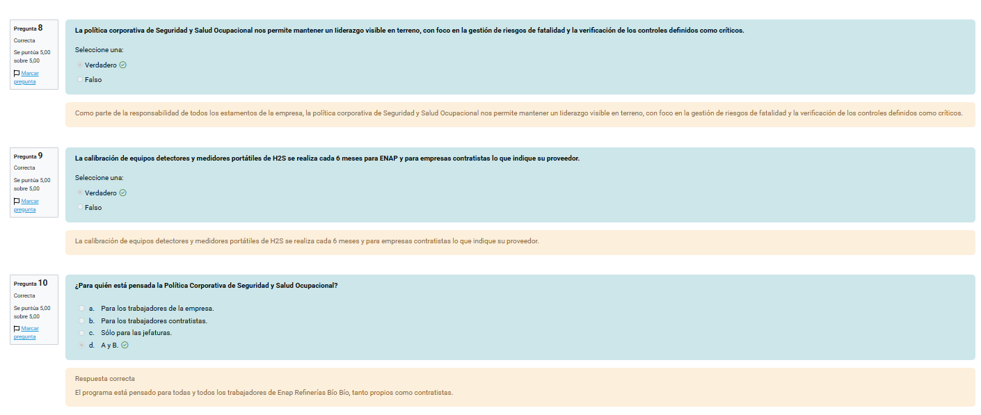
Items | Validado | VALIDADO DM | Pendiente | Área | Proceso | Descripción del Equipo | Contexto | TAG | Ubicac.técnica | Capacidad Equipo | Sistema | Sub Sistema | ítem Mantenible | Componente | N° Equipo SAP | Función | Falla Funcional | Modo de Falla | Efecto/Consecuencia de la Falla | OP | SLD | MA | I&R | Severidad | Ocurrencia | Detección | NPR | Crriticidad | Táctica | Actividad de Mantenimiento Actual | Plan SAP | Descripción Plan | Hoja de Ruta | TX HRUTA | Op | Tx Ope | Pto trabajo | Frecuencia | HH SAP | Táctica FTM-CBM-RTF-FFM | Actividad de Mantenimiento Primaria | Operación Hruta_1 | ITEMS / COMPONENTE | Operación Pauta | Operación Hruta_2 | Limite Aceptable | Pto. Trabajo | Frecuencia (s) | Cant. Pers ejecutante | Dur (min) | Dur (hr) | HH | Estado Equipo | Actividad de Mantenimiento Secundaria | Limite Aceptable | Pto. Trabajo | Pers | DUR (hrs) | HH | Componente Involucrado | N° Parte / N° Ítem | N° SAP | Nombre Pauta | Obs | Costo HH (USD) | Tarifa de servicios (USD) | Costo total MF; Actividad Primaria (USD) | Costo HH (USD) | Costo de repuestos (USD) | Tarifa de servicios (USD) | Costo Total MF Actividad Secundaria (USD) | OPORTUNIDADES DE MEJORA
215 | VALIDADO |  |  | COKER | COKER | D-1401A CAMARA CACO COKER |  | D-1401A | E-DS-ERB-COK0-PROC-00000D1401A | 830 m³ | D-1401A | SISTEMA ESTRUCTURAL INTERIOR | CLADING |  | 10104713 | PROTEGER EL MANTO CONTRA LA EROSIÓN DEL COQUE | NO PROTEGE EL MANTO CONTRA LA EROSIÓN DEL COQUE | EROSIÓN DEL CLADDING POR PÁRTICULAS ABRASIVAS | PERDIDA DE ESPESOR, SE DEBE REALIZAR UNA REPARACION DE LA ZONA AFECTADA O EN CASO DE DAÑO MAYOR PODRIA SER NECESARIO UN CAMBIO DE CAMARA. DETENCION DE LA PLANTA | 4 | 4 | 4 | 4 | 4 | 2 | 3 | 24 |  |  |  |  |  |  |  |  |  |  |  |  | CBM | INSPECCIONAR VISUALMENTE INTERIOR | INSPECCIONAR VISUALMENTE INTERIOR | CLADING |  |  | CORROSIÓN PERMITIDA DEL CLADDING 3 MM. | BINSPEC | 4A | 6 | 180 | 3.00 | 18.0 | DETENIDO | REPARACIÓN |  | BEEARE
215 | VALIDADO |  |  | COKER | COKER | D-1401A CAMARA CACO COKER |  | D-1401A | E-DS-ERB-COK0-PROC-00000D1401A | 830 m³ | D-1401A | SISTEMA ESTRUCTURAL INTERIOR | CLADING |  | 10104713 | PROTEGER EL MANTO CONTRA LA EROSIÓN DEL COQUE | NO PROTEGE EL MANTO CONTRA LA EROSIÓN DEL COQUE | EROSIÓN DEL CLADDING POR PÁRTICULAS ABRASIVAS | PERDIDA DE ESPESOR, SE DEBE REALIZAR UNA REPARACION DE LA ZONA AFECTADA O EN CASO DE DAÑO MAYOR PODRIA SER NECESARIO UN CAMBIO DE CAMARA. DETENCION DE LA PLANTA | 4 | 4 | 4 | 4 | 4 | 2 | 3 | 24 |  |  |  |  |  |  |  |  |  |  |  |  | CBM | REALIZAR MEDICION DE ESPESORES | REALIZAR MEDICION DE ESPESORES | CLADING |  |  | CORROSIÓN PERMITIDA DEL CLADDING 3 MM. | BINSPEC | 4A | 6 | 480 | 8.00 | 48.0 | DETENIDO | REPARACIÓN |  | BEEARE
198 | VALIDADO | VQ | FP | COKER | COKER | BUD Válvula de descabeza inferior X1403A |  | X-1403A | E-DS-ERB-COK0-PROC-00000X1403A | 830 m³ | D-1401A | DESCARGA DE COQUE | X-1403A VÁLVULA BUD | XM-1403A MOTOR ELECTRICO | 10142166 | PERMITE ABRIR LA PARTE INFERIOR DE LA CÁMARA CUANDO EL CICLO DE COQUE HA TERMINADO PARA INICIAR LA DESCARGA DEL COQUE | NO PERMITE ABRIR LA PARTE INFERIOR DE LA CÁMARA CUANDO EL CICLO DE COQUE HA TERMINADO PARA INICIAR LA DESCARGA DEL COQUE | DESBALANCE DE MOTOR ELÉCTRICO | DETENCION DEL EQUIPO, INICIO DE PROCEDIMIENTO MANUAL NEUMATICO | 1 | 1 | 1 | 1 | 1 | 2 | 4 | 8 |  | RTF | MANTENIMIENTO CORRECTIVO | Sin plan | Sin plan | Sin plan | Sin plan | Sin plan | Sin plan |  |  | Sin plan | CBM | INSPECCION VISUAL DE MOTOR X-1403A |  |  |  |  | MOTOR SIN VIBRACIONES NI RUIDOS | BMECLUBX | 4M | 2 | 12 | 0.20 | 0.4 | OPERANDO | REALIZAR ANALISIS DE VIBRACIONES |  | BMANPRED
196 | VALIDADO | VQ |  | COKER | COKER | BUD Válvula de descabeza inferior X1403A |  | X-1403A | E-DS-ERB-COK0-PROC-00000X1403A | 830 m³ | D-1401A | DESCARGA DE COQUE | X-1403A VÁLVULA BUD | XM-1403A MOTOR ELECTRICO | 10142166 | PERMITE ABRIR LA PARTE INFERIOR DE LA CÁMARA CUANDO EL CICLO DE COQUE HA TERMINADO PARA INICIAR LA DESCARGA DEL COQUE | NO PERMITE ABRIR LA PARTE INFERIOR DE LA CÁMARA CUANDO EL CICLO DE COQUE HA TERMINADO PARA INICIAR LA DESCARGA DEL COQUE | DAÑO EN RODAMIENTOS DE MOTOR ELÉCTRICO POR FALTA DE LUBRICACIÓN | DETENCION DEL EQUIPO, INICIO DE PROCEDIMIENTO MANUAL NEUMATICO | 1 | 1 | 1 | 1 | 1 | 1 | 4 | 4 |  | RTF | MANTENIMIENTO CORRECTIVO | Sin plan | Sin plan | Sin plan | Sin plan | Sin plan | Sin plan |  |  | Sin plan | FTM | LUBRICAR RODAMIENTOS DE MOTOR ELECTRICO |  |  |  |  | LUBRICANTE: GRASA EP3 BASE LITIO | BMECLUBX | 4M | 2 | 15 | 0.25 | 0.5 | OPERANDO | CAMBIO DE RODAMIENTOS DE MOTOR ELECTRICO DE X-1403 |  | BMECARE
195 | VALIDADO | VQ |  | COKER | COKER | BUD Válvula de descabeza inferior X1403A |  | X-1403A | E-DS-ERB-COK0-PROC-00000X1403A | 830 m³ | D-1401A | DESCARGA DE COQUE | X-1403A VÁLVULA BUD | CAJA REDUCTORA | 10142160 | PERMITE ABRIR LA PARTE INFERIOR DE LA CÁMARA CUANDO EL CICLO DE COQUE HA TERMINADO PARA INICIAR LA DESCARGA DEL COQUE | NO PERMITE ABRIR LA PARTE INFERIOR DE LA CÁMARA CUANDO EL CICLO DE COQUE HA TERMINADO PARA INICIAR LA DESCARGA DEL COQUE | EL ACOPLAMIENTO DE LA CAJA REDUCTORA NO TRANSMITE LA POTENCIA DE TORQUE DEBIDO AL CORTE DEL FUELLE METÁLICO. | APERTURA Y CIERRE DE VALVULA CON HERRAMIENTA NEUMATICA. SIN CONSECUENCIAS EN EL PROCESO. | 1 | 1 | 1 | 1 | 1 | 4 | 4 | 16 |  | RTF | MANTENIMIENTO CORRECTIVO | Sin plan | Sin plan | Sin plan | Sin plan | Sin plan | Sin plan |  |  | Sin plan | FTM | CHEQUEAR ALINEAMIENTOS DE X-1403A |  |  |  |  | TOLERANCIA DENTRO DEL RANGO SEGÚN NORMA API (OFFSET 0,003") | BMECARE1 | 2A | 2 | 240 | 4.00 | 8.0 | DETENIDO | CAMBIO DE ACOPLAMIENTO |  | BMECARE
194 | VALIDADO | VQ | DEI UZIEL CORTES | COKER | COKER | BUD Válvula de descabeza inferior X1403A |  | X-1403A | E-DS-ERB-COK0-PROC-00000X1403A | 830 m³ | D-1401A | DESCARGA DE COQUE | X-1403A VÁLVULA BUD | CAJA REDUCTORA | 10142160 | PERMITE ABRIR LA PARTE INFERIOR DE LA CÁMARA CUANDO EL CICLO DE COQUE HA TERMINADO PARA INICIAR LA DESCARGA DEL COQUE | NO PERMITE ABRIR LA PARTE INFERIOR DE LA CÁMARA CUANDO EL CICLO DE COQUE HA TERMINADO PARA INICIAR LA DESCARGA DEL COQUE | FALLA DE FUNCIONAMIENTO DE LOCK PIN POR FALLA EN EL POSICIONADOR | INDISPONIBILIDAD DE VALVULA. DETENCION DE LA PLANTA | 4 | 1 | 1 | 1 | 4 | 4 | 4 | 64 |  |  |  |  |  |  |  |  |  |  |  |  |  |  |  |  |  |  |  | BELIELE |  |  |  |  | 0.0
194 | VALIDADO | VQ | DEI UZIEL CORTES | COKER | COKER | BUD Válvula de descabeza inferior X1403A |  | X-1403A | E-DS-ERB-COK0-PROC-00000X1403A | 830 m³ | D-1401A | DESCARGA DE COQUE | X-1403A VÁLVULA BUD | PRENSA | 10142160 | PERMITE ABRIR LA PARTE INFERIOR DE LA CÁMARA CUANDO EL CICLO DE COQUE HA TERMINADO PARA INICIAR LA DESCARGA DEL COQUE | NO PERMITE ABRIR LA PARTE INFERIOR DE LA CÁMARA CUANDO EL CICLO DE COQUE HA TERMINADO PARA INICIAR LA DESCARGA DEL COQUE | FUGA AL EXTERIOR POR DAÑOS EN LOS SELLOS DINÁMICOS DE LA PRENSA | RIESGO DE INFLAMACION, RIESGO A LAS PERSONAS. DETENCION DE LA PLANTA | 4 | 4 | 2 | 3 | 4 | 1 | 4 | 16 |  | RTF | MANTENIMIENTO CORRECTIVO |  |  |  |  |  |  |  |  |  | CBM | INSPECCIONAR VISUALMENTE SELLOS DINAMICOS | X-1403A INSP. VISUAL SELLOS DINAMICOS | X-1403A | INSP. MEC |  | SELLOS SIN PRESENCIA DE FUGA DE PRODUCTO | BMECARE1 | 2A | 2 | 30 | 0.50 | 1.00 | OPERANDO O DETENIDO | CAMBIO DE ANILLOS DE SELLOS DINAMICOS |  | BMECARE
192 | VALIDADO | VQ | DEI UZIEL CORTES | COKER | COKER | BUD Válvula de descabeza inferior X1403A |  | X-1403A | E-DS-ERB-COK0-PROC-00000X1403A | 830 m³ | D-1401A | DESCARGA DE COQUE | X-1403A VÁLVULA BUD | CAJA REDUCTORA | 10142160 | PERMITE ABRIR LA PARTE INFERIOR DE LA CÁMARA CUANDO EL CICLO DE COQUE HA TERMINADO PARA INICIAR LA DESCARGA DEL COQUE | NO PERMITE ABRIR LA PARTE INFERIOR DE LA CÁMARA CUANDO EL CICLO DE COQUE HA TERMINADO PARA INICIAR LA DESCARGA DEL COQUE | FALLA EN EL LIMIT SWITCH DE LA CAJA REDUCTORA QUE NO MANTIENE LA POSICIÓN CORRECTA. | NO PERMITE CERRAR LA VALVULA. DETENCION DE LA PLANTA | 4 | 1 | 1 | 1 | 4 | 1 | 2 | 8 |  | RTF | MANTENIMIENTO CORRECTIVO | Sin plan | Sin plan | Sin plan | Sin plan | Sin plan | Sin plan |  |  | Sin plan |  |  |  |  |  |  |  | BELIELE |  |  |  |  | 0.0
191 | VALIDADO | VQ |  | COKER | COKER | BUD Válvula de descabeza inferior X1403A |  | X-1403A | E-DS-ERB-COK0-PROC-00000X1403A | 830 m³ | D-1401A | DESCARGA DE COQUE | X-1403A VÁLVULA BUD | CAJA REDUCTORA | 10142160 | PERMITE ABRIR LA PARTE INFERIOR DE LA CÁMARA CUANDO EL CICLO DE COQUE HA TERMINADO PARA INICIAR LA DESCARGA DEL COQUE | NO PERMITE ABRIR LA PARTE INFERIOR DE LA CÁMARA CUANDO EL CICLO DE COQUE HA TERMINADO PARA INICIAR LA DESCARGA DEL COQUE | DESALINEAMIENTO ENTRE LA CAJA REDUCTORA Y EL VÁSTAGO POR FLEXIÓN DEL VÁSTAGO | NO SE PUEDE LIBERAR EL COQUE. DETENCION DE LA PLANTA | 4 | 1 | 1 | 1 | 4 | 1 | 5 | 20 |  | RTF | MANTENIMIENTO CORRECTIVO | SIN PLAN | SIN PLAN | SIN PLAN | SIN PLAN | SIN PLAN | SIN PLAN | SIN PLAN |  | SIN PLAN | RTF | MANTENIMIENTO CORRECTIVO |  |  |  |  | NO APLICA | NO APLICA | NO APLICA | NO APLICA | NO APLICA | NO APLICA | NO APLICA | NO APLICA | NO APLICA
191 | VALIDADO | VQ |  | COKER | COKER | BUD Válvula de descabeza inferior X1403A |  | X-1403A | E-DS-ERB-COK0-PROC-00000X1403A | 830 m³ | D-1401A | DESCARGA DE COQUE | X-1403A VÁLVULA BUD | COMPUERTA INTERIOR | 10142160 | PERMITE ABRIR LA PARTE INFERIOR DE LA CÁMARA CUANDO EL CICLO DE COQUE HA TERMINADO PARA INICIAR LA DESCARGA DEL COQUE | NO PERMITE ABRIR LA PARTE INFERIOR DE LA CÁMARA CUANDO EL CICLO DE COQUE HA TERMINADO PARA INICIAR LA DESCARGA DEL COQUE | TRABAMIENTO EN LAS GUIAS DE COMPUERTA, POR CONTAMINACIÓN Y/O SUCIEDAD DE COQUE | NO SE PUEDE LIBERAR EL COQUE. DETENCION DE LA PLANTA | 4 | 1 | 1 | 1 | 4 | 1 | 4 | 16 |  | RTF | MANTENIMIENTO CORRECTIVO | Sin plan | Sin plan | Sin plan | Sin plan | Sin plan | Sin plan |  |  | Sin plan | FTM | REALIZAR MANTENCION GENERAL Y LIMPIEZA | X-1403A REALIZAR MANTENCION GENERAL | X-1403A |  |  | VALVULA LIMPIA, CON PISTON HIDRAULICO TRABAJANDO CORRECTAMENTE Y SIIN FUGA EN CAMARA | BMECARE1 | 8A | 6 | 10560 | 176.00 | 1056.00 | DETENIDO | CAMBIO DE COMPONENTES O REARACION PROGRAMADA |  | BMECARE
190 | VALIDADO | VQ |  | COKER | COKER | BUD Válvula de descabeza inferior X1403A |  | X-1403A | E-DS-ERB-COK0-PROC-00000X1403A | 830 m³ | D-1401A | DESCARGA DE COQUE | X-1403A VÁLVULA BUD | CAJA REDUCTORA | 10142160 | PERMITE ABRIR LA PARTE INFERIOR DE LA CÁMARA CUANDO EL CICLO DE COQUE HA TERMINADO PARA INICIAR LA DESCARGA DEL COQUE | NO PERMITE ABRIR LA PARTE INFERIOR DE LA CÁMARA CUANDO EL CICLO DE COQUE HA TERMINADO PARA INICIAR LA DESCARGA DEL COQUE | DAÑO EN RODAMIENTOS, ENGRANAJES Y RETENES DE LA CAJA REDUCTORA DEBIDO A CONTAMINACIÓN DE LUBRICANTES | NO SE PUEDE LIBERAR EL COQUE. DETENCION DE LA PLANTA | 4 | 1 | 1 | 1 | 4 | 1 | 4 | 16 |  | RTF | MANTENIMIENTO CORRECTIVO | SIN PLAN | SIN PLAN | SIN PLAN | SIN PLAN | SIN PLAN | SIN PLAN | SIN PLAN |  | SIN PLAN | FTM | REALIZAR ANÁLISIS DE ACEITE |  |  |  |  | DE ACUERDO AL CÓDIGO DE LIMPIEZA EL ESTADO DE LA MUESTRA DEBE ESTAR "NORMAL" | BMECLUBX | 2S | 2 | 120 | 2.00 | 4.0 | OPERANDO | CAMBIO DE ACEITE |  | BMECLUBX
190 | VALIDADO | VQ |  | COKER | COKER | BUD Válvula de descabeza inferior X1403A |  | X-1403A | E-DS-ERB-COK0-PROC-00000X1403A | 830 m³ | D-1401A | DESCARGA DE COQUE | X-1403A VÁLVULA BUD | ACTUADOR ELECTRICO | 10142160 | PERMITE ABRIR LA PARTE INFERIOR DE LA CÁMARA CUANDO EL CICLO DE COQUE HA TERMINADO PARA INICIAR LA DESCARGA DEL COQUE | NO PERMITE ABRIR LA PARTE INFERIOR DE LA CÁMARA CUANDO EL CICLO DE COQUE HA TERMINADO PARA INICIAR LA DESCARGA DEL COQUE | FALLA ELÉCTRICA EN EL ACTUADOR ELÉCTRICO POR PÉRDIDA DE AISLACIÓN DE LAS BOBINAS DE CABLES. | SE ACTIVA APERTURA/CIERRE MANUAL. SIN EFECTO EN EL PROCESO | 1 | 1 | 1 | 1 | 1 | 1 | 4 | 4 |  |  |  |  |  |  |  |  |  |  |  |  |  |  |  |  |  |  |  | BELIELE |  |  |  |  | 0.0
189 | VALIDADO | VQ |  | COKER | COKER | BUD Válvula de descabeza inferior X1403A |  | X-1403A | E-DS-ERB-COK0-PROC-00000X1403A | 830 m³ | D-1401A | DESCARGA DE COQUE | X-1403A VÁLVULA BUD | COMPUERTA | 10142160 | PERMITE ABRIR LA PARTE INFERIOR DE LA CÁMARA CUANDO EL CICLO DE COQUE HA TERMINADO PARA INICIAR LA DESCARGA DEL COQUE | NO PERMITE ABRIR LA PARTE INFERIOR DE LA CÁMARA CUANDO EL CICLO DE COQUE HA TERMINADO PARA INICIAR LA DESCARGA DEL COQUE | DAÑOS EN LA COMPUERTA Y CREMALLERAS DEL VÁSTAGO DE LA VÁLVULA DEBIDO A FALTA DE LUBRICACIÓN | NO SE PUEDE LIBERAR EL COQUE. DETENCION DE LA PLANTA | 4 | 1 | 1 | 1 | 4 | 1 | 4 | 16 |  | FTM | REALIZAR ANÁLISIS DE ACEITE | Sin plan | Sin plan | Sin plan | Sin plan | Sin plan | Sin plan |  |  | Sin plan | FTM | REALIZAR ANALISIS DE ACEITE |  |  |  |  | DE ACUERDO AL CÓDIGO DE LIMPIEZA EL ESTADO DE LA MUESTRA DEBE ESTAR "NORMAL" | BMECLUBX | 2S | 2 | 120 | 2.00 | 4.0 | EN SERVICIO | CAMBIO DE ACEITE Y EVALUACIÓN DE COMPUESTOS |  | BMECLUB
188 | VALIDADO | VQ | DELTAVALVE | COKER | COKER | BUD Válvula de descabeza inferior X1403A |  | X-1403A | E-DS-ERB-COK0-PROC-00000X1403A | 830 m³ | D-1401A | DESCARGA DE COQUE | X-1403A VÁLVULA BUD | COMPUERTA INTERIOR | 10142160 | PERMITE ABRIR LA PARTE INFERIOR DE LA CÁMARA CUANDO EL CICLO DE COQUE HA TERMINADO PARA INICIAR LA DESCARGA DEL COQUE | NO PERMITE ABRIR LA PARTE INFERIOR DE LA CÁMARA CUANDO EL CICLO DE COQUE HA TERMINADO PARA INICIAR LA DESCARGA DEL COQUE | TRABAMIENTO EN LAS GUIAS DE COMPUERTA, POR CONTAMINACIÓN Y/O SUCIEDAD DE COQUE | NO SE PUEDE LIBERAR EL COQUE. DETENCION DE LA PLANTA | 4 | 1 | 1 | 1 | 4 | 1 | 4 | 16 |  | RTF | MANTENIMIENTO CORRECTIVO | Sin plan | Sin plan | Sin plan | Sin plan | Sin plan | Sin plan |  |  | Sin plan | CBM | INSPECCIONAR VISUALMENTE COMPUERTA POR TAPA DE INSPECCION | X-1403A INSPECCIONAR POR TAPA DE INSPECCION | X-1403A | INSP. MEC |  | SIN OBSTRUCCIONES , TOLERANCIA DENTRO DEL RANGO *DE ACUERDO AL PLANO*N° (DELTAVALVE) | BMECARE1 | 2A | 3 | 960 | 16.00 | 48.0 | DETENIDO | MANTENCIÓN Y LIMPIEZA DE X-1403A |  | BMECARE
181 | VALIDADO |  | EM | COKER | COKER | CFD Dispositivo de alim central X1404A |  | X-1404A | E-DS-ERB-COK0-PROC-00000X1404A | 830 m³ | D-1401A | SISTEMA CARGA DE PITCH | X-1404A VÁLVULA CFD | CAJA REDUCTORA SIN FIN CORONA | 10142162 | PERMITE LA INYECCIÓN DEL PRODUCTO A LA CÁMARA | NO PERMITE LA INYECCIÓN DEL PRODUCTO A LA CÁMARA | FALLA DE FUNCIONAMIENTO DE LOCK PIN POR FALLA EN EL POSICIONADOR | INDISPONIBILIDAD DE VALVULA. DETENCION DE LA PLANTA | 4 | 1 | 1 | 1 | 4 | 4 | 4 | 64 |  |  |  |  |  |  |  |  |  |  |  |  |  |  |  |  |  |  |  | BELIELE |  |  |  |  | 0.0
181 | VALIDADO |  | EM | COKER | COKER | CFD Dispositivo de alim central X1404A |  | X-1404A | E-DS-ERB-COK0-PROC-00000X1404A | 830 m³ | D-1401A | SISTEMA CARGA DE PITCH | X-1404A VÁLVULA CFD | CAJA REDUCTORA | 10142162 | PERMITE LA INYECCIÓN DEL PRODUCTO A LA CÁMARA | NO PERMITE LA INYECCIÓN DEL PRODUCTO A LA CÁMARA | FALLA DE FUNCIONAMIENTO DE LOCK PIN POR FALLA EN EL POSICIONADOR | INDISPONIBILIDAD DE VALVULA. DETENCION DE LA PLANTA | 4 | 1 | 1 | 1 | 4 | 4 | 4 | 64 |  |  |  |  |  |  |  |  |  |  |  |  |  |  |  |  |  |  |  | BELIELE |  |  |  |  | 0.0
181 | VALIDADO |  | EM | COKER | COKER | CFD Dispositivo de alim central X1404A |  | X-1404A | E-DS-ERB-COK0-PROC-00000X1404A | 830 m³ | D-1401A | SISTEMA CARGA DE PITCH | X-1404A VÁLVULA CFD | CAJA REDUCTORA SIN FIN CORONA | 10142162 | PERMITE LA INYECCIÓN DEL PRODUCTO A LA CÁMARA | NO PERMITE LA INYECCIÓN DEL PRODUCTO A LA CÁMARA | DESALINEAMIENTO ENTRE LA CAJA REDUCTORA Y EL VÁSTAGO POR FLEXIÓN DEL VÁSTAGO | NO SE PUEDE LIBERAR EL COQUE. DETENCION DE LA PLANTA | 4 | 1 | 1 | 1 | 4 | 1 | 5 | 20 |  | RTF | MANTENIMIENTO CORRECTIVO | SIN PLAN | SIN PLAN | SIN PLAN | SIN PLAN | SIN PLAN | SIN PLAN | SIN PLAN |  | SIN PLAN | RTF | MANTENIMIENTO CORRECTIVO |  |  |  |  | NO APLICA | NO APLICA | NO APLICA | NO APLICA | NO APLICA | NO APLICA | NO APLICA | NO APLICA | NO APLICA
181 | VALIDADO |  | EM | COKER | COKER | CFD Dispositivo de alim central X1404A |  | X-1404A | E-DS-ERB-COK0-PROC-00000X1404A | 830 m³ | D-1401A | SISTEMA CARGA DE PITCH | X-1404A VÁLVULA CFD | CAJA REDUCTORA | 10142162 | PERMITE LA INYECCIÓN DEL PRODUCTO A LA CÁMARA | NO PERMITE LA INYECCIÓN DEL PRODUCTO A LA CÁMARA | DESALINEAMIENTO ENTRE LA CAJA REDUCTORA Y EL VÁSTAGO POR FLEXIÓN DEL VÁSTAGO | NO SE PUEDE LIBERAR EL COQUE. DETENCION DE LA PLANTA | 4 | 1 | 1 | 1 | 4 | 1 | 5 | 20 |  | RTF | MANTENIMIENTO CORRECTIVO | SIN PLAN | SIN PLAN | SIN PLAN | SIN PLAN | SIN PLAN | SIN PLAN | SIN PLAN |  | SIN PLAN | RTF | MANTENIMIENTO CORRECTIVO |  |  |  |  | NO APLICA | NO APLICA | NO APLICA | NO APLICA | NO APLICA | NO APLICA | NO APLICA | NO APLICA | NO APLICA
181 | VALIDADO |  | EM | COKER | COKER | CFD Dispositivo de alim central X1404A |  | X-1404A | E-DS-ERB-COK0-PROC-00000X1404A | 830 m³ | D-1401A | SISTEMA CARGA DE PITCH | X-1404A VÁLVULA CFD | CAJA REDUCTORA SIN FIN CORONA | 10142162 | PERMITE LA INYECCIÓN DEL PRODUCTO A LA CÁMARA | NO PERMITE LA INYECCIÓN DEL PRODUCTO A LA CÁMARA | DESGASTE DE COMPONENTES INTERNOS DEBIDO A CONTAMINACION DE ACEITE | BAJA CARGA DE LA CAMARA. RETRASO EN EL PROCESO DE CORTE | 4 | 1 | 1 | 1 | 4 | 1 | 4 | 16 |  | RTF | MANTENIMIENTO CORRECTIVO | SIN PLAN | SIN PLAN | SIN PLAN | SIN PLAN | SIN PLAN | SIN PLAN | SIN PLAN |  | SIN PLAN | CBM | REALIZAR CHEQUEO DE NIVEL DE ACEITE DESDE VISOR Y RELLENO SI APLICA |  |  |  |  | ACEITE DENTRO DEL NIVEL MINIMO Y MAXIMO RECOMENDADO | BMECLUBX | 2S | 1 | 900 | 15.00 | 15.00 | OPERANDO | CAMBIO DE ACEITE EN CASO DE CONTAMINACION |  | BMECLUBX
181 | VALIDADO |  | EM | COKER | COKER | CFD Dispositivo de alim central X1404A |  | X-1404A | E-DS-ERB-COK0-PROC-00000X1404A | 830 m³ | D-1401A | SISTEMA CARGA DE PITCH | X-1404A VÁLVULA CFD | CAJA REDUCTORA SIN FIN CORONA | 10142162 | PERMITE LA INYECCIÓN DEL PRODUCTO A LA CÁMARA | NO PERMITE LA INYECCIÓN DEL PRODUCTO A LA CÁMARA | DESGASTE DE COMPONENTES INTERNOS DEBIDO A CONTAMINACION DE ACEITE | BAJA CARGA DE LA CAMARA. RETRASO EN EL PROCESO DE CORTE | 4 | 1 | 1 | 1 | 4 | 1 | 4 | 16 |  | RTF | MANTENIMIENTO CORRECTIVO | SIN PLAN | SIN PLAN | SIN PLAN | SIN PLAN | SIN PLAN | SIN PLAN | SIN PLAN |  | SIN PLAN | FTM | REALIZAR CAMBIO DE ACEITE |  |  |  |  | DE ACUERDO AL CÓDIGO DE LIMPIEZA EL ESTADO DE LA MUESTRA DEBE ESTAR "NORMAL" | BMECLUBX | 4A | 1 | 120 | 2.00 | 2.00 | DETENIDO
181 | VALIDADO |  | EM | COKER | COKER | CFD Dispositivo de alim central X1404A |  | X-1404A | E-DS-ERB-COK0-PROC-00000X1404A | 830 m³ | D-1401A | SISTEMA CARGA DE PITCH | X-1404A VÁLVULA CFD | CAJA REDUCTORA SIN FIN CORONA | 10142162 | PERMITE LA INYECCIÓN DEL PRODUCTO A LA CÁMARA | NO PERMITE LA INYECCIÓN DEL PRODUCTO A LA CÁMARA | EL ACOPLAMIENTO DE LA CAJA REDUCTORA NO TRANSMITE LA POTENCIA DE TORQUE DEBIDO AL CORTE DEL FUELLE METÁLICO. | APERTURA Y CIERRE DE VALVULA CON HERRAMIENTA NEUMATICA. SIN CONSECUENCIAS EN EL PROCESO. | 1 | 1 | 1 | 1 | 1 | 4 | 4 | 16 |  | RTF | MANTENIMIENTO CORRECTIVO |  |  |  |  |  |  |  |  |  | FTM | CHEQUEAR ALINEAMIENTOS DE X-1404A |  |  |  |  | TOLERANCIA DENTRO DEL RANGO SEGÚN NORMA API (OFFSET 0,003") | BMECARE1 | 2A | 2 | 240 | 4.00 | 8.0 | DETENIDO | CAMBIO DE ACOPLAMIENTO |  | BMECARE
181 | VALIDADO |  | EM | COKER | COKER | CFD Dispositivo de alim central X1404A |  | X-1404A | E-DS-ERB-COK0-PROC-00000X1404A | 830 m³ | D-1401A | SISTEMA CARGA DE PITCH | X-1404A VÁLVULA CFD | CAJA REDUCTORA | 10142162 | PERMITE LA INYECCIÓN DEL PRODUCTO A LA CÁMARA | NO PERMITE LA INYECCIÓN DEL PRODUCTO A LA CÁMARA | DESGASTE DE COMPONENTES INTERNOS DEBIDO A CONTAMINACION DE ACEITE | BAJA CARGA DE LA CAMARA. RETRASO EN EL PROCESO DE CORTE | 4 | 1 | 1 | 1 | 4 | 1 | 4 | 16 |  | RTF | MANTENIMIENTO CORRECTIVO | SIN PLAN | SIN PLAN | SIN PLAN | SIN PLAN | SIN PLAN | SIN PLAN | SIN PLAN |  | SIN PLAN | CBM | REALIZAR CHEQUEO DE NIVEL DE ACEITE DESDE VISOR Y RELLENO SI APLICA |  |  |  |  | ACEITE DENTRO DEL NIVEL MINIMO Y MAXIMO RECOMENDADO | BMECLUBX | 2S | 1 | 900 | 15.00 | 15.00 | OPERANDO | CAMBIO DE ACEITE EN CASO DE CONTAMINACION |  | BMECLUBX
181 | VALIDADO |  | EM | COKER | COKER | CFD Dispositivo de alim central X1404A |  | X-1404A | E-DS-ERB-COK0-PROC-00000X1404A | 830 m³ | D-1401A | SISTEMA CARGA DE PITCH | X-1404A VÁLVULA CFD | CAJA REDUCTORA | 10142162 | PERMITE LA INYECCIÓN DEL PRODUCTO A LA CÁMARA | NO PERMITE LA INYECCIÓN DEL PRODUCTO A LA CÁMARA | DESGASTE DE COMPONENTES INTERNOS DEBIDO A CONTAMINACION DE ACEITE | BAJA CARGA DE LA CAMARA. RETRASO EN EL PROCESO DE CORTE | 4 | 1 | 1 | 1 | 4 | 1 | 4 | 16 |  | RTF | MANTENIMIENTO CORRECTIVO | SIN PLAN | SIN PLAN | SIN PLAN | SIN PLAN | SIN PLAN | SIN PLAN | SIN PLAN |  | SIN PLAN | FTM | REALIZAR CAMBIO DE ACEITE |  |  |  |  | DE ACUERDO AL CÓDIGO DE LIMPIEZA EL ESTADO DE LA MUESTRA DEBE ESTAR "NORMAL" | BMECLUBX | 4A | 1 | 2 | 15.00 | 15.00 | DETENIDO
181 | VALIDADO |  | EM | COKER | COKER | CFD Dispositivo de alim central X1404A |  | X-1404A | E-DS-ERB-COK0-PROC-00000X1404A | 830 m³ | D-1401A | SISTEMA CARGA DE PITCH | X-1404A VÁLVULA CFD | CAJA REDUCTORA | 10142162 | PERMITE LA INYECCIÓN DEL PRODUCTO A LA CÁMARA | NO PERMITE LA INYECCIÓN DEL PRODUCTO A LA CÁMARA | EL ACOPLAMIENTO DE LA CAJA REDUCTORA NO TRANSMITE LA POTENCIA DE TORQUE DEBIDO AL CORTE DEL FUELLE METÁLICO. | APERTURA Y CIERRE DE VALVULA CON HERRAMIENTA NEUMATICA. SIN CONSECUENCIAS EN EL PROCESO. | 1 | 1 | 1 | 1 | 1 | 4 | 4 | 16 |  | RTF | MANTENIMIENTO CORRECTIVO |  |  |  |  |  |  |  |  |  | FTM | CHEQUEAR ALINEAMIENTOS DE X-1404A |  |  |  |  | TOLERANCIA DENTRO DEL RANGO SEGÚN NORMA API (OFFSET 0,003") | BMECARE1 | 2A | 2 | 240 | 4.00 | 8.0 | DETENIDO | CAMBIO DE ACOPLAMIENTO |  | BMECARE
181 | VALIDADO |  | EM | COKER | COKER | CFD Dispositivo de alim central X1404A |  | X-1404A | E-DS-ERB-COK0-PROC-00000X1404A | 830 m³ | D-1401A | SISTEMA CARGA DE PITCH | X-1404A VÁLVULA CFD | CAJA REDUCTORA SIN FIN CORONA | 10142162 | PERMITE LA INYECCIÓN DEL PRODUCTO A LA CÁMARA | NO PERMITE LA INYECCIÓN DEL PRODUCTO A LA CÁMARA | FALLA EN EL LIMIT SWITCH DE LA CAJA REDUCTORA QUE NO MANTIENE LA POSICIÓN CORRECTA. | NO PERMITE CERRAR LA VALVULA. DETENCION DE LA PLANTA | 4 | 1 | 1 | 1 | 4 | 1 | 2 | 8 |  | RTF | MANTENIMIENTO CORRECTIVO |  |  |  |  |  |  |  |  |  |  |  |  |  |  |  |  | BELIELE |  |  |  |  | 0.0
181 | VALIDADO |  | EM | COKER | COKER | CFD Dispositivo de alim central X1404A |  | X-1404A | E-DS-ERB-COK0-PROC-00000X1404A | 830 m³ | D-1401A | SISTEMA CARGA DE PITCH | X-1404A VÁLVULA CFD | CAJA REDUCTORA | 10142162 | PERMITE LA INYECCIÓN DEL PRODUCTO A LA CÁMARA | NO PERMITE LA INYECCIÓN DEL PRODUCTO A LA CÁMARA | FALLA EN EL LIMIT SWITCH DE LA CAJA REDUCTORA QUE NO MANTIENE LA POSICIÓN CORRECTA. | NO PERMITE CERRAR LA VALVULA. DETENCION DE LA PLANTA | 4 | 1 | 1 | 1 | 4 | 1 | 2 | 8 |  | RTF | MANTENIMIENTO CORRECTIVO |  |  |  |  |  |  |  |  |  |  |  |  |  |  |  |  | BELIELE |  |  |  |  | 0.0
178 | VALIDADO |  |  | COKER | COKER | D-1401A CAMARA CACO COKER |  | D-1401A | E-DS-ERB-COK0-PROC-00000D1401A | 830 m³ | D-1401A | SISTEMA ESTRUCTURAL INTERIOR | CLADING |  | 10104713 | PROTEGER EL MANTO CONTRA LA EROSIÓN DEL COQUE | NO PROTEGE EL MANTO CONTRA LA EROSIÓN DEL COQUE | AGRIETAMIENTO DE CLADDING POR FATIGA TERMICA O MECÁNICA | SE DEBE REALIZAR UNA REPARACION DE LA ZONA AFECTADA O EN CASO DE DAÑO MAYOR PODRIA SER NECESARIO UN CAMBIO DE CAMARA. DETENCION DE LA PLANTA | 4 | 4 | 4 | 4 | 4 | 1 | 3 | 12 |  | CBM | INSPECCIONAR VISUALMENTE |  |  |  |  |  |  |  |  |  | CBM | REALIZAR ENSAYO DE TINTAS PENETRANTES | REALIZAR ENSAYO DE TINTAS PENETRANTES | CLADING |  |  | QUE LA GRIETA NO SUPERE LOS 3 MM DE PROFUNDIDAD (ESPESOR DEL CLADDING Y CORROSIÓN PERMITIDA) | BINSPEC | 4A | 6 | 480 | 8.00 | 48.0 | DETENIDO | REPARACIÓN DE CLADDING |  | BEEARE
178 | VALIDADO |  |  | COKER | COKER | D-1401A CAMARA CACO COKER |  | D-1401A | E-DS-ERB-COK0-PROC-00000D1401A | 830 m³ | D-1401A | SISTEMA ESTRUCTURAL INTERIOR | CLADING |  | 10104713 | PROTEGER EL MANTO CONTRA LA EROSIÓN DEL COQUE | NO PROTEGE EL MANTO CONTRA LA EROSIÓN DEL COQUE | AGRIETAMIENTO DE CLADDING POR FATIGA TERMICA O MECÁNICA | SE DEBE REALIZAR UNA REPARACION DE LA ZONA AFECTADA O EN CASO DE DAÑO MAYOR PODRIA SER NECESARIO UN CAMBIO DE CAMARA. DETENCION DE LA PLANTA | 4 | 4 | 4 | 4 | 4 | 1 | 3 | 12 |  | CBM | INSPECCION VISUAL | Sin plan | Sin plan | Sin plan | Sin plan | Sin plan | Sin plan |  |  |  | CBM | INSPECCIONAR VISUALMENTE INTERIOR | INSPECCIONAR VISUALMENTE INTERIOR | CLADING |  |  | QUE LA GRIETA NO SUPERE LOS 3 MM DE PROFUNDIDAD (ESPESOR DEL CLADDING Y CORROSIÓN PERMITIDA) | BINSPEC | 4A | 6 | 180 | 3.00 | 18.0 | DETENIDO | REPARACIÓN |  | BEEARE
176 | VALIDADO |  |  | COKER | COKER | VALV SWITCH TRES VIAS MOTORIZADA |  | X-1401 | E-DS-ERB-COK0-PROC-000000X1401 | 830 m³ | D-1401A/B | X-1401 VÁLVULA SWITCH 3 VIAS | UNIDAD HIDRÁULICA | ESTANQUE | 10105288 | DISTRIBUIR EL FLUJO DE PRESIÓN DE ACEITE AL SISTEMA DE ASENTAMIENTO Y ROTACIÓN DE VÁLVULA X1401 | NO PERMITE DISTRIBUIR EL FLUJO DE PRESIÓN DE ACEITE AL SISTEMA DE ASENTAMIENTO Y ROTACIÓN DE VÁLVULA X1401 | ROTURA DEL ESTANQUE DEBIDO A SOBREPRESIÓN | SISTEMA HIDRAULICO FUERA DE SERVICIO, SE INICIA PROCEDIMIENTO ACCIONAMIENTO MANUAL | 1 | 1 | 2 | 1 | 2 | 1 | 2 | 4 |  | RTF | MANTENIMIENTO CORRECTIVO | SIN PLAN |  |  |  |  |  |  |  |  | CBM | VERIFICAR VÁLVULA ATMOSFÉRICA | REALIZAR MANTENCION CENTRAL HIDRAULICA | ESTANQUE DE UNIDAD HIDRAULICA |  |  | RANGO DE PRESION: ATMOSFÉRICO (0) | BMECARE1 | 2A | 2 | 402 | 6.70 | 13.4 | EN SERVICIO
176 | VALIDADO |  |  | COKER | COKER | VALV SWITCH TRES VIAS MOTORIZADA |  | X-1401 | E-DS-ERB-COK0-PROC-000000X1401 | 830 m³ | D-1401A/B | X-1401 VÁLVULA SWITCH 3 VIAS | UNIDAD HIDRÁULICA | ESTANQUE | 10105288 | DISTRIBUIR EL FLUJO DE PRESIÓN DE ACEITE AL SISTEMA DE ASENTAMIENTO Y ROTACIÓN DE VÁLVULA X1401 | NO PERMITE DISTRIBUIR EL FLUJO DE PRESIÓN DE ACEITE AL SISTEMA DE ASENTAMIENTO Y ROTACIÓN DE VÁLVULA X1401 | TAPONAMIENTO DE VALVULAS POR CORROSION DEBIDO A ACUMULACION DE MINERALES EN EL FONDE DEL ESTANQUE | SISTEMA HIDRAULICO FUERA DE SERVICIO, SE INICIA PROCEDIMIENTO ACCIONAMIENTO MANUAL | 1 | 1 | 2 | 1 | 2 | 1 | 2 | 4 |  | RTF | MANTENIMIENTO CORRECTIVO | SIN PLAN |  |  |  |  |  |  |  |  | FTM | LIMPIEZA DE ESTANQUE DE UNIDAD HIDRAULICA | REALIZAR MANTENCION CENTRAL HIDRAULICA | ESTANQUE DE UNIDAD HIDRAULICA |  |  | ESTANQUE LIMPIO, SIN PRESENCIA DE ACEITES NI PERDIDA DE MATERIAL POR CORROSION | BMECARE1 | 2A | 2 | 402 | 6.70 | 13.4 | DETENIDO | CAMBIO DE ESTANQUE DE UNIDAD HIDRAULICA |  | BMECARE
176 | VALIDADO |  |  | COKER | COKER | VALV SWITCH TRES VIAS MOTORIZADA |  | X-1401 | E-DS-ERB-COK0-PROC-000000X1401 | 830 m³ | D-1401A/B | X-1401 VÁLVULA SWITCH 3 VIAS | UNIDAD HIDRÁULICA | ESTANQUE | 10105288 | DISTRIBUIR EL FLUJO DE PRESIÓN DE ACEITE AL SISTEMA DE ASENTAMIENTO Y ROTACIÓN DE VÁLVULA X1401 | NO PERMITE DISTRIBUIR EL FLUJO DE PRESIÓN DE ACEITE AL SISTEMA DE ASENTAMIENTO Y ROTACIÓN DE VÁLVULA X1401 | CONTAMINACION DEL ACEITE CON CONDENSACION DE AGUA PROVENIENTE DE SATURACION DE FILTRO DE HUMEDAD | SISTEMA HIDRAULICO FUERA DE SERVICIO, SE INICIA PROCEDIMIENTO ACCIONAMIENTO MANUAL | 1 | 1 | 2 | 1 | 2 | 1 | 2 | 4 |  | RTF | MANTENIMIENTO CORRECTIVO | 200581 | X-1401A REGISTRO LUBRIC QUINCENAL | E/1828/1 | MP: X-1401A REGISTRO LUBRIC QUINCENAL | 10 | Inspeccion quincenal sistema lubricacion | BMECLUBX | 15D |  | FTM | INSPECCIONAR VISUALMENTE | REALIZAR REV NIVEL Y ANALISIS DE ACEITE | ESTANQUE DE UNIDAD HIDRAULICA |  |  | FILTRO COLOR AMARILLO: ACEPTABLE FILTRO COLOR BLANCO: INACEPTABLE, SOLICITAR CAMBIO | BMECLUBX | 15D | 2 | 5 | 0.08 | 0.2 | OPERANDO | CAMBIO DE FILTRO DE HUMEDAD DE ESTANQUE DE CENTRAL HIDRAULICA |  | BMECLUBX
175 | VALIDADO |  |  | COKER | COKER | VALV SWITCH TRES VIAS MOTORIZADA |  | X-1401 | E-DS-ERB-COK0-PROC-000000X1401 | 830 m³ | D-1401A/B | X-1401 VÁLVULA SWITCH 3 VIAS | UNIDAD HIDRÁULICA | CENTRAL HIDRÁULICA | 10105288 | DISTRIBUIR EL FLUJO DE PRESIÓN DE ACEITE AL SISTEMA DE ASENTAMIENTO Y ROTACIÓN DE VÁLVULA X1401 | NO PERMITE DISTRIBUIR EL FLUJO DE PRESIÓN DE ACEITE AL SISTEMA DE ASENTAMIENTO Y ROTACIÓN DE VÁLVULA X1401 | DAÑO DE LAS SOLENOIDES 1, 2, 3 DE LA CENTRAL HIDRÁULICA DEBIDO A CONTAMINACIÓN DE ACEITE O FALLA EN LA BOBINA. | SISTEMA HIDRAULICO FUERA DE SERVICIO, SE INICIA PROCEDIMIENTO ACCIONAMIENTO MANUAL | 1 | 1 | 1 | 1 | 1 | 3 | 4 | 12 |  | RTF | MANTENIMIENTO CORRECTIVO | 200581 | X-1401A REGISTRO LUBRIC QUINCENAL | E/1828/1 | MP: X-1401A REGISTRO LUBRIC QUINCENAL | 10 | Inspeccion quincenal sistema lubricacion | BMECLUBX | 15D | 0.40 | FTM | REALIZAR REVISION DE NIVEL Y ANALISIS DE ACEITE | REALIZAR REV NIVEL Y ANALISIS DE ACEITE | CENTRAL HIDRÁULICA |  |  | DE ACUERDO AL CÓDIGO DE LIMPIEZA EL ESTADO DE LA MUESTRA DEBE ESTAR "NORMAL" | BMECLUBX | 15D | 2 | 24 | 0.40 | 0.8 | OPERANDO | CAMBIO DE SOLENIDES EN DETENCION (PP) Y CAMBIO DE ACEITE |  | BELINST/BMECLUBX
175 | VALIDADO |  |  | COKER | COKER | VALV SWITCH TRES VIAS MOTORIZADA |  | X-1401 | E-DS-ERB-COK0-PROC-000000X1401 | 830 m³ | D-1401A/B | X-1401 VÁLVULA SWITCH 3 VIAS | UNIDAD HIDRÁULICA | CENTRAL HIDRÁULICA | 10105288 | DISTRIBUIR EL FLUJO DE PRESIÓN DE ACEITE AL SISTEMA DE ASENTAMIENTO Y ROTACIÓN DE VÁLVULA X1401 | NO PERMITE DISTRIBUIR EL FLUJO DE PRESIÓN DE ACEITE AL SISTEMA DE ASENTAMIENTO Y ROTACIÓN DE VÁLVULA X1401 | LECTURAS ERRONEAS DE PRESION EN EL SISTEMA DEBIDO A DAÑO EN MANOMETROS | SISTEMA HIDRAULICO FUERA DE SERVICIO, SE INICIA PROCEDIMIENTO ACCIONAMIENTO MANUAL | 1 | 1 | 1 | 1 | 1 | 3 | 4 | 12 |  | RTF | MANTENIMIENTO CORRECTIVO | 200581 | X-1401A REGISTRO LUBRIC QUINCENAL |  |  |  |  |  |  |  | CBM | NSPECCIONAR VISUALMENTE | INSPECCIONAR VISUALMENTE | CENTRAL HIDRÁULICA |  |  | RANGO DE PRESION PERMITIDO: DE 0 A 2000 PSI | BMECARE1 | 1M | 2 | 4.8 | 0.08 | 0.2 | OPERANDO | CAMBIO DE MANOMENTROS G2 Y G3 |  | BELINTS
175 | VALIDADO |  |  | COKER | COKER | VALV SWITCH TRES VIAS MOTORIZADA |  | X-1401 | E-DS-ERB-COK0-PROC-000000X1401 | 830 m³ | D-1401A/B | X-1401 VÁLVULA SWITCH 3 VIAS | UNIDAD HIDRÁULICA | CENTRAL HIDRÁULICA | 10105288 | DISTRIBUIR EL FLUJO DE PRESIÓN DE ACEITE AL SISTEMA DE ASENTAMIENTO Y ROTACIÓN DE VÁLVULA X1401 | NO PERMITE DISTRIBUIR EL FLUJO DE PRESIÓN DE ACEITE AL SISTEMA DE ASENTAMIENTO Y ROTACIÓN DE VÁLVULA X1401 | DAÑO EN COMPONENTES DE CENTRAL HIDRAULICA (VALVULAS MANUALES, SOLENOIDES, RV12, PS1, PS2, PS3) | SISTEMA HIDRAULICO FUERA DE SERVICIO, SE INICIA PROCEDIMIENTO ACCIONAMIENTO MANUAL | 1 | 1 | 1 | 1 | 1 | 1 | 2 | 2 |  | RTF | MANTENIMIENTO CORRECTIVO | 201300 |  |  |  |  |  |  |  |  | FTM | MANTECION Y PRUEBAS EN BANCO HIDRAULICO (PRESION, FLUJO Y ELEMENTO DE SEGURIDAD) | REALIZAR MANTENCION CENTRAL HIDRAULICA | UNIDAD HIDRÁULICA |  |  | DE ACUERDO A MANUAL DEL EQUIPO | BMECARE1 | 2A | 2 | 402 | 6.70 | 13.4 | DETENIDO | REINTERVENCION DE COMPONENTES Y SE VUELVE A REALIZAR PRUEBA EN BANCO HIDRAULICO |  | BMECARE
174 | VALIDADO |  |  | COKER | COKER | VALV SWITCH TRES VIAS MOTORIZADA |  | X-1401 | E-DS-ERB-COK0-PROC-000000X1401 | 830 m³ | D-1401A/B | X-1401 VÁLVULA SWITCH 3 VIAS | UNIDAD HIDRÁULICA | CENTRAL HIDRÁULICA | 10105288 | DISTRIBUIR EL FLUJO DE PRESIÓN DE ACEITE AL SISTEMA DE ASENTAMIENTO Y ROTACIÓN DE VÁLVULA X1401 | NO PERMITE DISTRIBUIR EL FLUJO DE PRESIÓN DE ACEITE AL SISTEMA DE ASENTAMIENTO Y ROTACIÓN DE VÁLVULA X1401 | TRABAMIENTO DE ASIENTO EN VÁLVULA RV12 POR CONTAMINACION DE ACEITE | SISTEMA HIDRAULICO FUERA DE SERVICIO, SE INICIA PROCEDIMIENTO ACCIONAMIENTO MANUAL | 1 | 1 | 1 | 1 | 1 | 1 | 2 | 2 |  | RTF | MANTENIMIENTO CORRECTIVO | 200581 | X-1401A REGISTRO LUBRIC QUINCENAL | E/1828/1 | MP: X-1401A REGISTRO LUBRIC QUINCENAL | 10 | Inspeccion quincenal sistema lubricacion | BMECLUBX | 15D | 0.40 | FTM | REALIZAR REVISION DE NIVEL Y ANALISIS DE ACEITE | REALIZAR REV NIVEL Y ANALISIS DE ACEITE | CENTRAL HIDRÁULICA |  |  | DE ACUERDO AL CÓDIGO DE LIMPIEZA EL ESTADO DE LA MUESTRA DEBE ESTAR "NORMAL" | BMECLUBX | 15D | 2 | 24 | 0.40 | 0.8 | OPERANDO | MANTENCION Y CALIBRACION DE VALVULA RV12 Y Y CAMBIO DE ACEITE |  | BMECARE/BMECMAES/BMECLUBX
174 | VALIDADO |  |  | COKER | COKER | VALV SWITCH TRES VIAS MOTORIZADA |  | X-1401 | E-DS-ERB-COK0-PROC-000000X1401 | 830 m³ | D-1401A/B | X-1401 VÁLVULA SWITCH 3 VIAS | UNIDAD HIDRÁULICA | CENTRAL HIDRÁULICA | 10105288 | DISTRIBUIR EL FLUJO DE PRESIÓN DE ACEITE AL SISTEMA DE ASENTAMIENTO Y ROTACIÓN DE VÁLVULA X1401 | NO PERMITE DISTRIBUIR EL FLUJO DE PRESIÓN DE ACEITE AL SISTEMA DE ASENTAMIENTO Y ROTACIÓN DE VÁLVULA X1401 | TRABAMIENTO DE ASIENTO EN VÁLVULA RV11, RV12, RV1 Y RV2 POR ROTURA DE RESORTE | SISTEMA HIDRAULICO FUERA DE SERVICIO, SE INICIA PROCEDIMIENTO ACCIONAMIENTO MANUAL | 1 | 1 | 1 | 1 | 1 | 1 | 2 | 2 |  | FTM | MANTENCION DE VALVULA RV12 Y CENTRAL HIDRAULICA | SIN PLAN |  |  |  |  |  |  |  |  | FTM | REALIZAR MANTENCION Y CALIBRACION DE VALVULAS DE CENTRAL HIDRÁULICA | REALIZAR MANTENCION CENTRAL HIDRAULICA | RV1, RV2, RV11 Y RV12 |  |  | CALIBRACION DE ACUERDO CON LAS SIGUIENTES PRESIONES RV1: 2000 PSI, RV2: DE 0 A 2000 PSO; RV11: 2,1 PSI; RV12: 2100 PSI. | BMECARE1 | 2A | 1 | 402.00 | 6.70 | 6.7 | DETENIDO | CAMBIO DE VÁLVULA RV11, RV12, RV1 O RV2 |  | BMECARE
174 | VALIDADO |  |  | COKER | COKER | VALV SWITCH TRES VIAS MOTORIZADA |  | X-1401 | E-DS-ERB-COK0-PROC-000000X1401 | 830 m³ | D-1401A/B | X-1401 VÁLVULA SWITCH 3 VIAS | UNIDAD HIDRÁULICA | CENTRAL HIDRÁULICA | 10105288 | DISTRIBUIR EL FLUJO DE PRESIÓN DE ACEITE AL SISTEMA DE ASENTAMIENTO Y ROTACIÓN DE VÁLVULA X1401 | NO PERMITE DISTRIBUIR EL FLUJO DE PRESIÓN DE ACEITE AL SISTEMA DE ASENTAMIENTO Y ROTACIÓN DE VÁLVULA X1401 | ROTURA DE FLEXIBLES DE LA CENTRAL HIDRÁULICA DEBIDO A CLIMA, TEMPERATURA Y/O PRESION | SISTEMA HIDRAULICO FUERA DE SERVICIO, SE INICIA PROCEDIMIENTO ACCIONAMIENTO MANUAL | 1 | 1 | 2 | 1 | 2 | 1 | 1 | 2 |  | RTF | MANTENIMIENTO CORRECTIVO | 200581 | X-1401A REGISTRO LUBRIC QUINCENAL | E/1828/1 | MP: X-1401A REGISTRO LUBRIC QUINCENAL | 20 | Revisar estado de flexibles hidraulicos | BMECLUBX | 15D | 0.50 | CBM | NSPECCIONAR VISUALMENTE | INSPECCIONAR VISUALMENTE | CENTRAL HIDRÁULICA |  |  | FLEXIBLES SIN DAÑOS, SIN DECOLORACION Y SIN PERDIDA DE ELEMENTOS DE AISLACION | BMECARE1 | 1M | 2 | 30.00 | 0.50 | 1.0 | OPERANDO | CAMBIO DE FLEXIBLES DE CENTRAL HIDRAULICA DE x-1401 |  | BMECARE
171 | VALIDADO |  |  | COKER | COKER | VALV SWITCH TRES VIAS MOTORIZADA |  | X-1401 | E-DS-ERB-COK0-PROC-000000X1401 | 830 m³ | D-1401A/B | X-1401 VÁLVULA SWITCH 3 VIAS | UNIDAD HIDRÁULICA | MOTOR HIDRÁULICO | 10105288 | DISTRIBUIR EL FLUJO DE PRESIÓN DE ACEITE AL SISTEMA DE ASENTAMIENTO Y ROTACIÓN DE VÁLVULA X1401 | NO PERMITE DISTRIBUIR EL FLUJO DE PRESIÓN DE ACEITE AL SISTEMA DE ASENTAMIENTO Y ROTACIÓN DE VÁLVULA X1401 | DAÑO DEL ENCODER DEL MOTOR HIDRÁULICO DEBIDO A SUCIEDAD DEL SENSOR / FALLA ELECTRÓNICA | SISTEMA HIDRAULICO FUERA DE SERVICIO, SE INICIA PROCEDIMIENTO ACCIONAMIENTO MANUAL | 1 | 1 | 1 | 1 | 1 | 3 | 4 | 12 |  | RTF | MANTENIMIENTO CORRECTIVO | SIN PLAN |  |  |  |  |  |  |  |  | FTM | REALIZAR LIMPIEZA Y VERIFICAR ALINEACIÓN | VERIFICAR ALINEACIÓN Y REAPRETAR PRENSA | MOTOR HIDRÁULICO |  |  | ALINEACIÓN +- 0,015 " DE JUEGO ENTRE DIENTES | BMECARE1 | 1A | 2 | 360 | 6.00 | 12.0 | OPERANDO | CAMBIO DE ENGRANAJES EN DETENCION PROGRAMADA (PP) |  | BEMECARE
170 | VALIDADO |  |  | COKER | COKER | VALV SWITCH TRES VIAS MOTORIZADA |  | X-1401 | E-DS-ERB-COK0-PROC-000000X1401 | 830 m³ | D-1401A/B | X-1401 VÁLVULA SWITCH 3 VIAS | UNIDAD HIDRÁULICA | MOTOR ELÉCTRICO | 10105288 | DISTRIBUIR EL FLUJO DE PRESIÓN DE ACEITE AL SISTEMA DE ASENTAMIENTO Y ROTACIÓN DE VÁLVULA X1401 | NO PERMITE DISTRIBUIR EL FLUJO DE PRESIÓN DE ACEITE AL SISTEMA DE ASENTAMIENTO Y ROTACIÓN DE VÁLVULA X1401 | SOBRECARGA DEL MOTOR ELÉCTRICO POR MANIPULACIÓN INDEBIDA O MALA REGULACIÓN DEL CAUDAL | SISTEMA HIDRAULICO FUERA DE SERVICIO, SE INICIA PROCEDIMIENTO ACCIONAMIENTO MANUAL | 1 | 1 | 1 | 1 | 1 | 3 | 4 | 12 |  | RTF | MANTENIMIENTO CORRECTIVO | SIN PLAN |  |  |  |  |  |  |  |  | CBM | VERIFICAR PRESIÓN DE UNIDAD HIDRÁULICA SEGÚN DISEÑO | INSPECCIONAR VISUALMENTE | INSPECCIONAR VISUALMENTE |  |  | RANGO DE PRESIÓN PERMITIDO: 2200 PSI | BMECARE1 | 1M | 2 | 10 | 0.16 | 0.3 | OPERANDO | MANTENCIÓN |  | BEMECARE
169 | VALIDADO |  |  | COKER | COKER | X-1401 VALV SWITCH TRES VIAS MOTORIZADA |  | X-1401 | E-DS-ERB-COK0-PROC-000000X1401 | 830 m³ | D-1401A/B | X-1401 VÁLVULA SWITCH 3 VIAS | UNIDAD HIDRÁULICA | MOTOR ELÉCTRICO | 10105288 | DISTRIBUIR EL FLUJO DE PRESIÓN DE ACEITE AL SISTEMA DE ASENTAMIENTO Y ROTACIÓN DE VÁLVULA X1401 | NO PERMITE DISTRIBUIR EL FLUJO DE PRESIÓN DE ACEITE AL SISTEMA DE ASENTAMIENTO Y ROTACIÓN DE VÁLVULA X1401 | DESGASTE DE RODAMIENTOS DEL MOTOR ELÉCTRICO POR FALTA DE LUBRICACIÓN | SISTEMA HIDRAULICO FUERA DE SERVICIO, SE INICIA PROCEDIMIENTO ACCIONAMIENTO MANUAL | 1 | 1 | 1 | 1 | 1 | 3 | 4 | 12 |  | RTF | MANTENIMIENTO CORRECTIVO |  |  |  |  |  |  |  |  |  | FTM | LUBRICAR RODAMIENTOS | LUBRICAR MOTOR UNIDAD HIDRAULICA | MOTOR DE UNIDAD HIDRAULICA |  |  | UTILIZAR PARA LUBRICACION GRASA EP3 BASE LITIO | BMECLUBX | 3M | 2 | 30 | 0.50 | 1.0 | OPERANDO | CAMBIO DEL MOTOR ELECTRICO DE X-401 |  | BMECARE
169 | VALIDADO |  | FP | COKER | COKER | X-1401 VALV SWITCH TRES VIAS MOTORIZADA |  | X-1401 | E-DS-ERB-COK0-PROC-000000X1401 | 830 m³ | D-1401A/B | X-1401 VÁLVULA SWITCH 3 VIAS | UNIDAD HIDRÁULICA | MOTOR ELÉCTRICO | 10105288 | DISTRIBUIR EL FLUJO DE PRESIÓN DE ACEITE AL SISTEMA DE ASENTAMIENTO Y ROTACIÓN DE VÁLVULA X1401 | NO PERMITE DISTRIBUIR EL FLUJO DE PRESIÓN DE ACEITE AL SISTEMA DE ASENTAMIENTO Y ROTACIÓN DE VÁLVULA X1401 | DESGASTE DE RODAMIENTOS DEL MOTOR ELÉCTRICO POR FALTA DE LUBRICACIÓN | SISTEMA HIDRAULICO FUERA DE SERVICIO, SE INICIA PROCEDIMIENTO ACCIONAMIENTO MANUAL | 1 | 1 | 1 | 1 | 1 | 3 | 4 | 12 |  | RTF | MANTENIMIENTO CORRECTIVO |  |  |  |  |  |  |  |  |  | CBM | REALIZAR MEDICION DE VIBRACIONES Y TERMOGRAFIA | MONITOREO VIBRACIONES Y TERMOGRAFIA | MOTOR ELÉCTRICO |  |  | MEDICIÓN DE VIBRACIONES DENTRO DEL RANGO HISTORICO DE X-1401 | BMANPRED | 1A | 2 | 7.5 | 0.13 | 0.3 | OPERANDO | CAMBIO DEL MOTOR ELECTRICO DE X-401 |  | BMECARE
168 | VALIDADO |  | DEI UZIEL CORTES | COKER | COKER | X-1401 VALV SWITCH TRES VIAS MOTORIZADA |  | X-1401 | E-DS-ERB-COK0-PROC-000000X1401 | 830 m³ | D-1401A/B | X-1401 VÁLVULA SWITCH 3 VIAS | UNIDAD HIDRÁULICA | MOTOR ELÉCTRICO | 10105288 | DISTRIBUIR EL FLUJO DE PRESIÓN DE ACEITE AL SISTEMA DE ASENTAMIENTO Y ROTACIÓN DE VÁLVULA X1401 | NO PERMITE DISTRIBUIR EL FLUJO DE PRESIÓN DE ACEITE AL SISTEMA DE ASENTAMIENTO Y ROTACIÓN DE VÁLVULA X1401 | CORTO CIRCUITO EN EL MOTOR ELÉCTRICO DEBIDO A UNA SOBRECARGA | SISTEMA HIDRAULICO FUERA DE SERVICIO, SE INICIA PROCEDIMIENTO ACCIONAMIENTO MANUAL | 1 | 1 | 1 | 1 | 1 | 3 | 4 | 12 |  | RTF | MANTENIMIENTO CORRECTIVO | SIN PLAN | SIN PLAN | SIN PLAN | SIN PLAN | SIN PLAN | SIN PLAN |  |  | SIN PLAN | FTM | REALIZAR MANTENCION | REALIZAR MANTENCION CENTRAL HIDRAULICA | UNIDAD HIDRÁULICA |  |  | PRUEBA DE AISLACION ACEPTABLE. RODAMIENTOS Y BOBINAS EN BUEN ESTADO. | BMECARE1 | 2A | 2 | 390 | 6.50 | 13.0 | DETENIDO | CAMBIO DE MOTOR |  | BMECARE
166 | VALIDADO |  |  | COKER | COKER | VALV SWITCH TRES VIAS MOTORIZADA |  | X-1401 | E-DS-ERB-COK0-PROC-000000X1401 | 830 m³ | D-1401A/B | X-1401 VÁLVULA SWITCH 3 VIAS | UNIDAD HIDRÁULICA | BOMBA HIDRÁULICA | 10105288 | DISTRIBUIR EL FLUJO DE PRESIÓN DE ACEITE AL SISTEMA DE ASENTAMIENTO Y ROTACIÓN DE VÁLVULA X1401 | NO PERMITE DISTRIBUIR EL FLUJO DE PRESIÓN DE ACEITE AL SISTEMA DE ASENTAMIENTO Y ROTACIÓN DE VÁLVULA X1401 | ROTURA EN ACOPLAMIENTO DE LA BOMBA HIDRAULICA , DEBIDO A DESGASTE DE COMPONENTES O SOBRETORQUES | SISTEMA HIDRAULICO FUERA DE SERVICIO, SE INICIA PROCEDIMIENTO ACCIONAMIENTO MANUAL | 1 | 1 | 1 | 1 | 1 | 2 | 4 | 8 |  | RTF | MANTENIMIENTO CORRECTIVO | SIN PLAN |  |  |  |  |  |  |  |  | FTM | REALIZAR MANTENCION | REALIZAR MANTENCION CENTRAL HIDRAULICA | UNIDAD HIDRÁULICA |  |  | CAMBIO DE COMPONENTES DE SACRIFICIO Y ANALISIS DE FLUJO EN BANCO DE PRUEBA ACEPTABLE | BMECARE1 | 2A | 2 | 402 | 6.70 | 13.4 | DETENIDO | CAMBIO DE BOMBA HIDRAULICA DE X-1401 Y REPARACION DE LA SPEARE |  | BEMECARE
166 | VALIDADO |  |  | COKER | COKER | VALV SWITCH TRES VIAS MOTORIZADA |  | X-1401 | E-DS-ERB-COK0-PROC-000000X1401 | 830 m³ | D-1401A/B | X-1401 VÁLVULA SWITCH 3 VIAS | UNIDAD HIDRÁULICA | BOMBA HIDRÁULICA | 10105288 | DISTRIBUIR EL FLUJO DE PRESIÓN DE ACEITE AL SISTEMA DE ASENTAMIENTO Y ROTACIÓN DE VÁLVULA X1401 | NO PERMITE DISTRIBUIR EL FLUJO DE PRESIÓN DE ACEITE AL SISTEMA DE ASENTAMIENTO Y ROTACIÓN DE VÁLVULA X1401 | ROTURA EN ACOPLAMIENTO DE LA BOMBA HIDRAULICA , DEBIDO A DESGASTE DE COMPONENTES O SOBRETORQUES | SISTEMA HIDRAULICO FUERA DE SERVICIO, SE INICIA PROCEDIMIENTO ACCIONAMIENTO MANUAL | 1 | 1 | 1 | 1 | 1 | 2 | 4 | 8 |  | RTF | MANTENIMIENTO CORRECTIVO | SIN PLAN |  |  |  |  |  |  |  |  | CBM | INSPECCIONAR VISUALMENTE ACOPLAMIENTO | INSPECCIONAR VISUALMENTE | BOMBA HIDRÁULICA |  |  | SIN EVIDENCIA DE DESGASTES EN EL ACOPLAMIENTO | BMECARE1 | 1M | 2 | 180 | 3.00 | 6.0 | OPERANDO | CAMBIO DE COMPONENTES |  | BEMECARE
165 | VALIDADO |  | FP | COKER | COKER | X-1401 VALV SWITCH TRES VIAS MOTORIZADA |  | X-1401 | E-DS-ERB-COK0-PROC-000000X1401 | 830 m³ | D-1401A/B | X-1401 VÁLVULA SWITCH 3 VIAS | UNIDAD HIDRÁULICA | BOMBA HIDRÁULICA | 10105288 | DISTRIBUIR EL FLUJO DE PRESIÓN DE ACEITE AL SISTEMA DE ASENTAMIENTO Y ROTACIÓN DE VÁLVULA X1401 | NO PERMITE DISTRIBUIR EL FLUJO DE PRESIÓN DE ACEITE AL SISTEMA DE ASENTAMIENTO Y ROTACIÓN DE VÁLVULA X1401 | ROTURA DE DESCANSOS EN LA BOMBA HIDRAULICA DEBIDO A SOLTURAS MECÁNICAS | SISTEMA HIDRAULICO FUERA DE SERVICIO, SE INICIA PROCEDIMIENTO ACCIONAMIENTO MANUAL | 1 | 1 | 1 | 1 | 1 | 3 | 3 | 9 |  | RTF | MANTENIMIENTO CORRECTIVO |  |  |  |  |  |  |  |  |  | CBM | REALIZAR MEDICION DE VIBRACIONES Y TERMOGRAFIA | MONITOREO VIBRACIONES Y TERMOGRAFIA | BOMBA HIDRÁULICA |  |  | MEDICIÓN DE VIBRACIONES DENTRO DEL RANGO HISTORICO DE X-1401 | BMANPRED | 1A | 2 | 7.5 | 0.13 | 0.3 | OPERANDO | CAMBIO DE BOMBA HIDRAULICA DE X-1401 |  | BMECARE
164 | VALIDADO |  |  | COKER | COKER | X-1401 VALV SWITCH TRES VIAS MOTORIZADA |  | X-1401 | E-DS-ERB-COK0-PROC-000000X1401 | 830 m³ | D-1401A/B | X-1401 VÁLVULA SWITCH 3 VIAS | X-1401 VÁLVULA SWITCH 3 VÍAS-ROTACIÓN | SISTEMA ENGRANAJES | 10105288 | TRANSMISIÓN DE POTENCIA PARA ROTACIÓN DE VÁLVULA | NO TRANSMISIÓN DE POTENCIA PARA ROTACIÓN DE VÁLVULA | ENGRANAJE IRREGULAR POR PICADO | SE ACTIVA PROCEDIMIENTO DE CAMBIO DE CAMARA A MODO MANUAL | 1 | 1 | 1 | 1 | 1 | 3 | 4 | 12 |  | RTF | MANTENIMIENTO CORRECTIVO | SIN PLAN |  |  |  |  |  |  |  |  | FTM | REALIZAR LIMPIEZA Y VERIFICAR ALINEACIÓN | VERIFICAR ALINEACIÓN Y REAPRETAR PRENSA | SISTEMA ENGRANAJES |  |  | ALINEACIÓN +- 0,015 " DE JUEGO ENTRE DIENTES | BMECARE1 | 1A | 2 | 72 | 1.20 | 2.4 | OPERANDO | CAMBIO DEL SISTEMA DE ENGRANAJES |  | BEMECARE
163 | VALIDADO |  |  | COKER | COKER | X-1401 VALV SWITCH TRES VIAS MOTORIZADA |  | X-1401 | E-DS-ERB-COK0-PROC-000000X1401 | 830 m³ | D-1401A/B | X-1401 VÁLVULA SWITCH 3 VIAS | X-1401 VÁLVULA SWITCH 3 VÍAS-ROTACIÓN | SISTEMA ENGRANAJES | 10105288 | TRANSMISIÓN DE POTENCIA PARA ROTACIÓN DE VÁLVULA | NO TRANSMISIÓN DE POTENCIA PARA ROTACIÓN DE VÁLVULA | ENGRANAJE IRREGULAR POR FALTA DE LUBRICACIÓN | SE ACTIVA PROCEDIMIENTO DE CAMBIO DE CAMARA A MODO MANUAL | 1 | 1 | 1 | 1 | 1 | 3 | 4 | 12 |  | RTF | MANTENIMIENTO CORRECTIVO | SIN PLAN |  |  |  |  |  |  |  |  | FTM | REALIZAR LIMPIEZA Y VERIFICAR ALINEACIÓN | VERIFICAR ALINEACIÓN Y REAPRETAR PRENSA | SISTEMA ENGRANAJES |  |  | ALINEACIÓN +- 0,015 " DE JUEGO ENTRE DIENTES | BMECARE1 | 1A | 2 | 72 | 1.20 | 2.4 | OPERANDO | CAMBIO DEL SISTEMA DE ENGRANAJES |  | BEMECARE
162 | VALIDADO |  |  | COKER | COKER | X-1401 VALV SWITCH TRES VIAS MOTORIZADA |  | X-1401 | E-DS-ERB-COK0-PROC-000000X1401 | 830 m³ | D-1401A/B | X-1401 VÁLVULA SWITCH 3 VIAS | X-1401 VÁLVULA SWITCH 3 VÍAS-ROTACIÓN | SISTEMA ENGRANAJES | 10105288 | TRANSMISIÓN DE POTENCIA PARA ROTACIÓN DE VÁLVULA | NO TRANSMISIÓN DE POTENCIA PARA ROTACIÓN DE VÁLVULA | ENGRANAJE IRREGULAR POR CORROSIÓN | SE ACTIVA PROCEDIMIENTO DE CAMBIO DE CAMARA A MODO MANUAL | 1 | 1 | 1 | 1 | 1 | 3 | 4 | 12 |  | RTF | MANTENIMIENTO CORRECTIVO | SIN PLAN |  |  |  |  |  |  |  |  | FTM | REALIZAR LIMPIEZA Y VERIFICAR ALINEACIÓN | VERIFICAR ALINEACIÓN Y REAPRETAR PRENSA | SISTEMA ENGRANAJES |  |  | ALINEACIÓN +- 0,015 " DE JUEGO ENTRE DIENTES | BMECARE1 | 1A | 2 | 72 | 1.20 | 2.4 | OPERANDO | CAMBIO DEL SISTEMA DE ENGRANAJES |  | BEMECARE
161 | VALIDADO |  |  | COKER | COKER | X-1401 VALV SWITCH TRES VIAS MOTORIZADA |  | X-1401 | E-DS-ERB-COK0-PROC-000000X1401 | 830 m³ | D-1401A/B | X-1401 VÁLVULA SWITCH 3 VIAS | X-1401 VÁLVULA SWITCH 3 VÍAS-ROTACIÓN | SISTEMA ENGRANAJES | 10105288 | TRANSMISIÓN DE POTENCIA PARA ROTACIÓN DE VÁLVULA | NO TRANSMISIÓN DE POTENCIA PARA ROTACIÓN DE VÁLVULA | ENGRANAJE IRREGULAR POR FRACTURA DE DIENTE | SE ACTIVA PROCEDIMIENTO DE CAMBIO DE CAMARA A MODO MANUAL | 1 | 1 | 1 | 1 | 1 | 3 | 4 | 12 |  | RTF | MANTENIMIENTO CORRECTIVO | SIN PLAN |  |  |  |  |  |  |  |  | FTM | REALIZAR LIMPIEZA Y VERIFICAR ALINEACIÓN | VERIFICAR ALINEACIÓN Y REAPRETAR PRENSA | SISTEMA ENGRANAJES |  |  | ALINEACIÓN +- 0,015 " DE JUEGO ENTRE DIENTES | BMECARE1 | 1A | 2 | 72 | 1.20 | 2.4 | OPERANDO | CAMBIO DEL SISTEMA DE ENGRANAJES |  | BEMECARE
160 | VALIDADO |  |  | COKER | COKER | X-1401 VALV SWITCH TRES VIAS MOTORIZADA |  | X-1401 | E-DS-ERB-COK0-PROC-000000X1401 | 830 m³ | D-1401A/B | X-1401 VÁLVULA SWITCH 3 VIAS | X-1401 VÁLVULA SWITCH 3 VÍAS-ROTACIÓN | SISTEMA ENGRANAJES | 10105288 | TRANSMISIÓN DE POTENCIA PARA ROTACIÓN DE VÁLVULA | NO TRANSMISIÓN DE POTENCIA PARA ROTACIÓN DE VÁLVULA | TRABAMIENTO EN ENGRANAJES POR DESALINEAMIENTO | SE ACTIVA PROCEDIMIENTO DE CAMBIO DE CAMARA A MODO MANUAL | 1 | 1 | 1 | 1 | 1 | 3 | 4 | 12 |  | FTM | REALIZAR REVISION DE NIVEL Y ANALISIS DE ACEITE | SIN PLAN |  |  |  |  |  |  |  |  | FTM | REALIZAR LIMPIEZA Y VERIFICAR ALINEACIÓN | VERIFICAR ALINEACIÓN Y REAPRETAR PRENSA | SISTEMA ENGRANAJES |  |  | ALINEACIÓN +- 0,015 " DE JUEGO ENTRE DIENTES | BMECARE1 | 1A | 2 | 72 | 1.20 | 2.4 | OPERANDO | CAMBIO DEL SISTEMA DE ENGRANAJES |  | BEMECARE
159 | VALIDADO |  |  | COKER | COKER | X-1401 VALV SWITCH TRES VIAS MOTORIZADA |  | X-1401 | E-DS-ERB-COK0-PROC-000000X1401 | 830 m³ | D-1401A/B | X-1401 VÁLVULA SWITCH 3 VIAS | X-1401 VÁLVULA SWITCH 3 VÍAS-ROTACIÓN | M1 MOTOR HIDRÁULICO DE BAJA PRESIÓN | 10105288 | DIRECCIONAR EL FLUJO DE PITCH HACIA LA CÁMARA EN SERVICIO | NO DIRECCIONAR EL FLUJO DE PITCH HACIA LA CÁMARA EN SERVICIO | FALLA EN LA ROTACIÓN DEL MOTOR HIDRÁULICO DE BAJA PRESIÓN POR TRABAMIENTO EN RODAMIENTOS Y/O ROTURA EN LOS VANE (PALETAS) | Sistema hidraulico deficiente, se inicia procedimiento accionamiento manual | 1 | 1 | 1 | 1 | 1 | 2 | 4 | 8 |  | FTM | REALIZAR REVISION DE NIVEL Y ANALISIS DE ACEITE | 200581 | X-1401A REGISTRO LUBRIC QUINCENAL | E/1828/1 | MP: X-1401A REGISTRO LUBRIC QUINCENAL | 10 | Inspeccion quincenal sistema lubricacion | BMECLUBX | 15D | 0.40 | FTM | REALIZAR REVISION DE NIVEL Y ANALISIS DE ACEITE | REALIZAR REV NIVEL Y ANALISIS DE ACEITE | M1 MOTOR HIDRÁULICO DE BAJA PRESIÓN |  |  | DE ACUERDO AL CÓDIGO DE LIMPIEZA EL ESTADO DE LA MUESTRA DEBE ESTAR "NORMAL" | BMECLUBX | 15D | 2 | 24 | 0.40 | 0.8 | OPERANDO | REALIZAR CAMBIO DE ACEITE |  | BMECLUBX
158 | VALIDADO |  | DEE J. Gajardo | COKER | COKER | X-1401 VALV SWITCH TRES VIAS MOTORIZADA |  | X-1401 | E-DS-ERB-COK0-PROC-000000X1401 | 830 m³ | D-1401A/B | X-1401 VÁLVULA SWITCH 3 VIAS | X-1401 VÁLVULA SWITCH 3 VÍAS | CUERPO DE VÁLVULA | 10105288 | CONTENER EL PRODUCTO AL INTERIOR DE LA VÁLVULA | NO CONTENER EL PRODUCTO AL INTERIOR DE LA VÁLVULA | PÉRDIDA DE SELLO EN EL CUERPO DE LA VÁLVULA POR COQUIFICACIÓN INTERNA | DETENCION DE LA VALVULA. DETENCION DE LA PLANTA | 4 | 3 | 3 | 4 | 4 | 1 | 4 | 16 |  | RTF | MANTENIMIENTO CORRECTIVO |  |  |  |  |  |  |  |  |  | FTM | REALIZAR MANTENCIÓN AL SISTEMA DE VAPOR (CONSULTAR A E.ESTÁTICOS) |  |  |  |  |  | BEEARE | 1A |  |  |  | 0.0 | OPERANDO
158 | VALIDADO |  |  | COKER | COKER | X-1401 VALV SWITCH TRES VIAS MOTORIZADA |  | X-1401 | E-DS-ERB-COK0-PROC-000000X1401 | 830 m³ | D-1401A/B | X-1401 VÁLVULA SWITCH 3 VIAS | X-1401 VÁLVULA SWITCH 3 VÍAS | CUERPO DE VÁLVULA | 10105288 | CONTENER EL PRODUCTO AL INTERIOR DE LA VÁLVULA | NO CONTENER EL PRODUCTO AL INTERIOR DE LA VÁLVULA | PÉRDIDA DE SELLO EN EL CUERPO DE LA VÁLVULA POR COQUIFICACIÓN INTERNA | DETENCION DE LA VALVULA. DETENCION DE LA PLANTA | 4 | 3 | 3 | 4 | 4 | 1 | 4 | 16 |  | RTF | MANTENIMIENTO CORRECTIVO |  |  |  |  |  |  |  |  |  | FTM | REALIZAR MANTENCION, CONTROL DIMENSIONAL, LIMPIEZA Y PRUEBA HIDROSTATICA | REALIZAR MANTENCION GENERAL | X-1401 |  |  | VALVULA LIMPIA, CON PISTON HIDRAULICO TRABAJANDO CORRECTAMENTE Y PH ACEPTABLE. | BMECARE1 | 4A | 2 | 2880 | 48.00 | 96.0 | DETENIDO | REALIZAR RECUPERACION Y MECANIZADO DE VALVULA |  | BEMECMAES
156 | VALIDADO |  |  | COKER | COKER | X-1401 VALV SWITCH TRES VIAS MOTORIZADA |  | X-1401 | E-DS-ERB-COK0-PROC-000000X1401 | 830 m³ | D-1401A/B | X-1401 VÁLVULA SWITCH 3 VIAS | X-1401 VÁLVULA SWITCH 3 VÍAS-LEVANTE | VÁLVULA DE COMPENSACIÓN | 10105288 | REGULA EL FLUJO AL CILINDRO DE LA VÁLVULA | INCAPACIDAD DE REGULAR EL FLUJO AL CILINDRO DE LA VÁLVULA | TRABAMIENTO DE LA VÁLVULA DE COMPENSACIÓN POR SUCIEDAD Y/O CONTAMINACIÓN DE ACEITE | SISTEMA HIDRAULICO FUERA DE SERVICIO, SE INICIA PROCEDIMIENTO ACCIONAMIENTO MANUAL | 1 | 1 | 1 | 1 | 1 | 2 | 4 | 8 |  | FTM | REALIZAR REVISION DE NIVEL Y ANALISIS DE ACEITE | 200581 | X-1401A REGISTRO LUBRIC QUINCENAL | E/1828/1 | MP: X-1401A REGISTRO LUBRIC QUINCENAL | 10 | Inspeccion quincenal sistema lubricacion | BMECLUBX | 15D | 0.40 | FTM | REALIZAR REVISION DE NIVEL Y ANALISIS DE ACEITE | REALIZAR REV NIVEL Y ANALISIS DE ACEITE | X-1401 |  |  | DE ACUERDO AL CÓDIGO DE LIMPIEZA EL ESTADO DE LA MUESTRA DEBE ESTAR "NORMAL" | BMECLUBX | 15D | 2 | 24 | 0.40 | 0.8 | OPERANDO | REALIZAR CAMBIO DE ACEITE |  | BMECLUBX
155 | VALIDADO |  |  | COKER | COKER | X-1401 VALV SWITCH TRES VIAS MOTORIZADA |  | X-1401 | E-DS-ERB-COK0-PROC-000000X1401 | 830 m³ | D-1401A/B | X-1401 VÁLVULA SWITCH 3 VIAS | X-1401 VÁLVULA SWITCH 3 VÍAS-LEVANTE | CILINDRO HIDRÁULICO DE ALTA PRESIÓN | 10105288 | CONTROLAR APERTURA Y CIERRE PARA EL INGRESO DE PITCH A LAS CÁMARAS | NO CONTROLAR APERTURA Y CIERRE PARA EL INGRESO DE PITCH A LAS CÁMARAS | PÉRDIDA DE PRESIÓN EN EL CILINDRO HIDRÁULICO POR FALLA DE SELLOS HIDRÁULICOS POLIPACK | SISTEMA HIDRAULICO FUERA DE SERVICIO, SE INICIA PROCEDIMIENTO ACCIONAMIENTO MANUAL | 1 | 1 | 2 | 1 | 2 | 2 | 4 | 16 |  | RTF | MANTENIMIENTO CORRECTIVO | SIN PLAN |  |  |  |  |  |  |  |  | CBM | INSPECCIONAR VISUALMENTE | INSPECCIONAR VISUALMENTE | MANOMETRO G1 DE UNIDAD HIDRAULICA |  |  | RANGO DE PRESION PERMITIDO: 2000 PSI | BMECARE1 | 1M | 2 | 10 | 0.16 | 0.3 | OPERANDO
154 | VALIDADO |  |  | COKER | COKER | X-1401 VALV SWITCH TRES VIAS MOTORIZADA |  | X-1401 | E-DS-ERB-COK0-PROC-000000X1401 | 830 m³ | D-1401A/B | X-1401 VÁLVULA SWITCH 3 VIAS | UNIDAD HIDRÁULICA | FLEXIBLES HIDRÁULICOS | 10105288 | PERMITE EL PASO DE ACEITE HIDRÁULICO AL ACTUADOR DE LA VÁLVULA SWITCH | NO PERMITE EL PASO DE ACEITE HIDRÁULICO AL ACTUADOR DE LA VÁLVULA SWITCH | FUGA DE ACEITE EN FLEXIBLES HIDRÁULICOS DEBIDO A LA ABRASIÓN/EROSIÓN /CONDICIONES DE CLIMA | SE ACTIVA PROCEDIMIENTO DE CAMBIO MANUAL DE CAMARA | 1 | 2 | 1 | 1 | 2 | 2 | 5 | 20 |  | CBM | INSPECCIONAR VISUALMENTE FLEXIBLES HIDRAULICOS | 200581 | X-1401A REGISTRO LUBRIC QUINCENAL | E/1828/1 | MP: X-1401A REGISTRO LUBRIC QUINCENAL | 30 | CAMBIAR FLEXIBLES HIDRÁULICOS | BMECARE1 | 2A | 8.00 | FTM | REALIZAR CAMBIO PREVENTIVO | CAMBIAR FLEXIBRES HIDRAULICOS | X-1401 |  |  | CAMBIO PREVENTIVO POR VIDA UTIL | BMECARE1 | 2A | 2 | 480 | 8.00 | 16.0 | DETENIDO
154 | VALIDADO |  |  | COKER | COKER | X-1401 VALV SWITCH TRES VIAS MOTORIZADA |  | X-1401 | E-DS-ERB-COK0-PROC-000000X1401 | 830 m³ | D-1401A/B | X-1401 VÁLVULA SWITCH 3 VIAS | X-1401 VÁLVULA SWITCH 3 VÍAS | FLEXIBLES HIDRÁULICOS | 10105288 | PERMITE EL PASO DE ACEITE HIDRÁULICO AL ACTUADOR DE LA VÁLVULA SWITCH | NO PERMITE EL PASO DE ACEITE HIDRÁULICO AL ACTUADOR DE LA VÁLVULA SWITCH | FUGA DE ACEITE EN FLEXIBLES HIDRÁULICOS DEBIDO A LA ABRASIÓN/EROSIÓN /CONDICIONES DE CLIMA | SE ACTIVA PROCEDIMIENTO DE CAMBIO MANUAL DE CAMARA | 1 | 2 | 1 | 1 | 2 | 2 | 5 | 20 |  | CBM | INSPECCIONAR VISUALMENTE FLEXIBLES HIDRAULICOS | 200581 | X-1401A REGISTRO LUBRIC QUINCENAL | E/1828/1 | MP: X-1401A REGISTRO LUBRIC QUINCENAL | 20 | Revisar estado de flexibles hidraulicos | BMECLUBX | 15D | 0.50 | CBM | INSPECCIONAR VISUALMENTE | INSPECCIONAR VISUALMENTE | FLEXIBLES HIDRAULICOS DE VALVULA |  |  | FLEXIBLES SIN DAÑOS, SIN DECOLORACION Y SIN PERDIDA DE ELEMENTOS DE AISLACION | BMECARE1 | 1M | 2 | 60 | 1.00 | 2.0 | OPERANDO | CAMBIO DE FLEXIBLES HIDRAULICOS X-1401 |  | BMECARE
152 | VALIDADO |  | VM | COKER | COKER | X-1401 VALV SWITCH TRES VIAS MOTORIZADA |  | X-1401 | E-DS-ERB-COK0-PROC-000000X1401 | 830 m³ | D-1401A/B | X-1401 VÁLVULA SWITCH 3 VIAS | X-1401 VÁLVULA SWITCH 3 VÍAS-LEVANTE | PRENSA | 10105288 | CONTENER EL PRODUCTO AL INTERIOR DE LA VÁLVULA. | NO CONTENER EL PRODUCTO AL INTERIOR DE LA VÁLVULA. | FUGA DE PRODUCTO EN LA PRENSA DE LA VÁLVULA POR DIFERENCIA DE TEMPERATURA | DETENCION DE LA VALVULA. DETENCION DE LA PLANTA | 4 | 3 | 3 | 4 | 4 | 1 | 4 | 16 |  | RTF | MANTENIMIENTO CORRECTIVO | SIN PLAN |  |  |  |  |  |  |  |  | FTM | REAPRETAR | VERIFICAR ALINEACIÓN Y REAPRETAR PRENSA | PRENSA |  |  | SIN EVIDENCIA DE FUGAS | BMECARE1 | 1A | 2 | 180 | 3.00 | 6.0 | OPERANDO | CAMBIAR PRENSA |  | BMECARE1
149 | VALIDADO | VM 21-08-25 |  | COKER | COKER | LANZA DE CORTE CAMARA A COKER |  | LANZA DE CORTE CAMARA A COKER | E-DS-ERB-COK0-PROC-00000D1401A | 830 m³ | D-1401A | SISTEMA DE CORTE | LANZA DE CORTE | CABEZAL DE CORTE | 10055761 | PERFORAR Y CORTAR EL COQUE UTILIZANDO AGUA A ALTA PRESIÓN | NO PERMITE LA PERFORACIÓN ,CORTE DE COQUE UTILIZANDO AGUA A ALTA PRESIÓN | OBSTRUCCIÓN DE TOBERAS DEBIDO A GOLPES/ CONTAMINACIÓN DE COQUE | CORTE Y PERFORACION DEFICIENTE, RETRASO EN LA OPERACION. | 2 | 1 | 1 | 1 | 2 | 4 | 4 | 32 |  | CBM | INSPECCIÓN VISUAL DE CABEZAL DE CORTE | 200087 | MANTENCION SISTEMA CORTE CAMARAS | E/17/1 | INSPECCION SISTEMA HUINCHES CAMARA | 20 | REV/CAM FILTROS ACUMUL COKE D-1401A | BMECEXT1 |  | 8.00 | CBM | INSPECCIONAR VISUALMENTE CABEZAL DE CORTE (REVISION CONDICION DE TOBERA) | INSPECCIONAR SISTEMA DE CORTE | CABEZAL DE LANZA DE CORTE |  |  | TOBERAS SIN OBSTRUCCIONES VISIBLES /SIN DEFORMACIONES/SIN GOLPES | BMECEXT1 | 1S | 2 | 10 | 0.16 | 0.3 | DETENIDO | CAMBIO DE CABEZAL DE CORTE |  | BMECARE
148 | VALIDADO | VM 21-08-25 |  | COKER | COKER | LANZA DE CORTE CAMARA A COKER |  | LANZA DE CORTE CAMARA A COKER | E-DS-ERB-COK0-PROC-00000D1401A | 830 m³ | D-1401A | SISTEMA DE CORTE | LANZA DE CORTE | CABEZAL DE CORTE | 10055761 | PERFORAR Y CORTAR EL COQUE UTILIZANDO AGUA A ALTA PRESIÓN | NO PERMITE LA PERFORACIÓN ,CORTE DE COQUE UTILIZANDO AGUA A ALTA PRESIÓN | FALLA EN EL CADTRIDGE DEBIDO A DESGASTE INTERNO DE COMPONENTES MECÁNICOS, POR CONTAMINACIÓN DE AGUA Y COQUE | CAMBIO DE POSICION DE CABEZAL DE LANZA DE FORMA MANUAL. SIN IMPACTO EN EL PROCESO | 1 | 1 | 1 | 1 | 1 | 4 | 4 | 16 |  | FTM | LUBRICACION DE CADTRIDGE E INSPECCION VISUAL | 200087 | MANTENCION SISTEMA CORTE CAMARAS | E/17/1 | INSPECCION SISTEMA HUINCHES CAMARA | 20 | REV/CAM FILTROS ACUMUL COKE D-1401A | BMECEXT1 |  | 8.00 | FTM | LUBRICAR CADTRIDGE E INSPECCION VISUAL | INSPECCIONAR SISTEMA DE CORTE | CABEZAL DE LANZA DE CORTE |  |  | ACEITE SIN CONTAMINANTES, SIN PRESENCIA DE AGUA Y/O MATERIAL PARTICULADO CADTRIDGE SIN PRESENCIA DE FUGAS DE ACEITE | BMECEXT1 | 1S | 2 | 20 | 0.33 | 0.7 | DETENIDO | CAMBIO DE CABEZAL DE CORTE |  | BMECARE
147 | VALIDADO | VM 21-08-25 |  | COKER | COKER | LANZA DE CORTE CAMARA A COKER |  | LANZA DE CORTE CAMARA A COKER | E-DS-ERB-COK0-PROC-00000D1401A | 830 m³ | D-1401A | SISTEMA DE CORTE | LANZA DE CORTE | CABEZAL DE CORTE | 10055761 | PERFORAR Y CORTAR EL COQUE UTILIZANDO AGUA A ALTA PRESIÓN | NO PERMITE LA PERFORACIÓN ,CORTE DE COQUE UTILIZANDO AGUA A ALTA PRESIÓN | SOLTURA DE PERNOS DE SUJECION ENTRE CABEZAL Y TUBOS | DEFICIENCIA EN CORTE, RETRASO EN LA OPERACION. BAJA CARGA | 2 | 1 | 1 | 1 | 2 | 1 | 1 | 2 |  | FTM | VERIFICAR TORQUE DE PERNOS DE SUJECION ENTRE CABEZAL Y TUBOS | 200087 | MANTENCION SISTEMA CORTE CAMARAS | E/17/1 | INSPECCION SISTEMA HUINCHES CAMARA | 20 | REV/CAM FILTROS ACUMUL COKE D-1401A | BMECEXT1 |  | 8.00 | CBM | VERIFICAR TORQUE DE PERNOS DE SUJECION ENTRE CABEZAL Y TUBOS (REVISION DE ACOPLAMIENTO EN LA UNION DEL CABEZAL) | INSPECCIONAR SISTEMA DE CORTE | CABEZAL DE LANZA DE CORTE |  |  | TORQUE 430 A 530 N/M (315 A 385 LBS/PIE) DE ACUERDO A PLANO 512RLCX00618 (REF: P-0766) | BMECEXT1 | 1S | 2 | 10 | 0.17 | 0.3 | DETENIDO | TORQUEAR PERNOS DE SUJECION ENTRE CABEZAL Y TUBOS |  | BMECARE
136 | VALIDADO |  | C. Villar | COKER | COKER | D-1401A CAMARA CACO COKER |  | D-1401A | E-DS-ERB-COK0-PROC-00000D1401A | 830 m³ | D-1401A | SISTEMA ESTRUCTURAL EXTERIOR | BOQUILLAS |  | 10104713 | CONEXIÓN Y CONTENCIÓN DE LOS FLUIDOS QUE ENTRAN Y SALEN DEL EQUIPOS | PERDIDA DE CONTENCIÓN DE FLUIDO | FUGA DE GAS POR PÉRDIDA DE TENSIÓN EN PERNOS | PERDIDA DE CONTENCION Y DETENCION DEL EQUIPO. DETENCION DE LA PLANTA | 4 | 4 | 4 | 4 | 4 | 1 | 3 | 12 |  | RTF | MANTENCION CORRECTIVA | SIN PLAN | SIN PLAN | SIN PLAN | SIN PLAN | SIN PLAN | SIN PLAN | SIN PLAN | SIN PLAN | SIN PLAN | CBM | INSPECCIONAR CON CAMARA GASFINDER | INSPECCIONAR CON CAMARA GASFINDER | BOQUILLAS | INSPEC |  | SIN PRESENCIA DE FUGAS | BINSPEC | 1A | 2 | 480 | 8.00 | 16.0 | OPERANDO | Reparación mediante reapriete |  | BEEARE
135 | VALIDADO |  | C. Villar | COKER | COKER | D-1401A CAMARA CACO COKER |  | D-1401A | E-DS-ERB-COK0-PROC-00000D1401A | 830 m³ | D-1401A | SISTEMA ESTRUCTURAL EXTERIOR | FALDON |  | 10104713 | SOPORTAR EL PESO DE LA CAMARA Y TRANSMITIRLO A LA ESTRUCTURA SOPORTANTE Y PERMITIR LA EXPANSIÓN TÉRMICA DEL EQUIPO | NO SOPORTAR EL PESO DE LA CAMARA Y TRANSMITIRLO A LA ESTRUCTURA SOPORTANTE Y PERMITIR LA EXPANSIÓN TÉRMICA DEL EQUIPO | FISURAS O GRIETAS EN LA UNIÓN DE SOLDADURA MANTO-FALDON | PERDIDA DE CONTENCION DEL EQUIPO , FUGA DE PRODUCTO. DETENCION DE LA PLANTA | 4 | 4 | 4 | 4 | 4 | 1 | 3 | 12 |  | CBM | INSPECCION VISUAL | Sin plan | Sin plan | Sin plan | Sin plan | Sin plan | Sin plan |  |  |  | CBM | REALIZAR ENSAYO DE PARTICULAS MAGNETICAS | REALIZAR PARTICULAS MAGNETICAS |  |  |  | SIN EVIDENCIAS DE GRIETAS | BINSPEC | 4A | 3 | 480 | 8.00 | 24.0 | DETENIDO | REPARACIÓN |  | BEEARE3
134 | VALIDADO |  | C. Villar | COKER | COKER | D-1401A CAMARA CACO COKER |  | D-1401A | E-DS-ERB-COK0-PROC-00000D1401A | 830 m³ | D-1401A | SISTEMA ESTRUCTURAL EXTERIOR | PERNOS DE ANCLAJE |  | 10104713 | ASEGURAR EL ANCLAJE DEL ACUMULADOR EN SU POSICIÓN DURANTE LA OPERACIÓN | PERDIDA DE FIJACIÓN DEL ACUMULADOR | DESAJUSTE O TENSIÓN INCORRECTA DEBIDO A ESFUERZOS ESTRUCTURALES | GENERA SOLTURA DE PERNOS E INESTABILIDAD, VIBRACION DE LAS CAMARAS. | 1 | 1 | 1 | 1 | 1 | 1 | 1 | 1 |  |  |  |  |  |  |  |  |  |  |  |  | CBM | REALIZAR PRUEBA DE MARTILLO (BRONCE) | INPECCION VISUAL EXTERIOR | PERNOS DE ANCLAJE | EVT |  |  | BINSPEC |  |  |  |  | 0.0 |  | CAMBIAR PERNOS DE ANCLAJE |  | BEEARE |  | 6 POR PERNO (TOTAL 48 PERNOS)
133 | VALIDADO |  | C. Villar | COKER | COKER | D-1401A CAMARA CACO COKER |  | D-1401A | E-DS-ERB-COK0-PROC-00000D1401A | 830 m³ | D-1401A | SISTEMA ESTRUCTURAL EXTERIOR | PERNOS DE ANCLAJE |  | 10104713 | ASEGURAR EL ANCLAJE ESTRUCTURAL DEL ACUMULADOR SOPORTANDO ESFUEROS MECÁNICOS Y TÉRMICOS DURANTE LA OPERACIÓN | PERDIDA DE FIJACIÓN DEL ACUMULADOR | ROTURA DE GOLILLAS DE AJUSTE POR CORROSION | GENERA SOLTURA DE PERNOS E INESTABILIDAD, VIBRACION DE LAS CAMARAS. | 1 | 1 | 1 | 1 | 1 | 1 | 1 | 1 |  |  |  |  |  |  |  |  |  |  |  |  | CBM | INSPECCIONAR VISUALMENTE | INPECCION VISUAL EXTERIOR | PERNOS DE ANCLAJE | EVT |  |  | BINSPEC |  |  |  |  | 0.0 |  | CAMBIAR PERNOS DE ANCLAJE |  | BEEARE |  | 6 POR PERNO (TOTAL 48 PERNOS)
132 | VALIDADO |  | C. Villar | COKER | COKER | D-1401A CAMARA CACO COKER |  | D-1401A | E-DS-ERB-COK0-PROC-00000D1401A | 830 m³ | D-1401A | SISTEMA ESTRUCTURAL EXTERIOR | PERNOS DE ANCLAJE |  | 10104713 | ASEGURAR EL ANCLAJE ESTRUCTURAL DEL ACUMULADOR SOPORTANDO ESFUERZOS MECÁNICOS Y TÉRMICOS DURANTE LA OPERACIÓN | PERDIDA DE FIJACIÓN DEL ACUMULADOR | CORROSION POR PERDIDA DE ESQUEMA DE PINTURA | ROTURA DE LA PLACA BASE DE ANCLAJE Y PERDIDA DE SUJECION. SIN CONSECUENCIAS OPERACIONES | 1 | 1 | 1 | 1 | 1 | 2 | 5 | 10 |  |  |  |  |  |  |  |  |  |  |  |  | CBM | INSPECCIONAR VISUALMENTE ESQUEMA DE PINTURA | INPECCION VISUAL EXTERIOR | PERNOS DE ANCLAJE | EVT |  |  | BINSPEC |  |  |  |  |  |  | MANTENCION DE ESQUEMA DE PINTURA |  | BEEARE
131 | VALIDADO |  | C. Villar | COKER | COKER | D-1401A CAMARA CACO COKER |  | D-1401A | E-DS-ERB-COK0-PROC-00000D1401A | 830 m³ | D-1401A | SISTEMA ESTRUCTURAL EXTERIOR | PERNOS DE ANCLAJE |  | 10104713 | ASEGURAR EL ANCLAJE ESTRUCTURAL DEL ACUMULADOR SOPORTANDO ESFUERZOS MECÁNICOS Y TÉRMICOS DURANTE LA OPERACIÓN | PERDIDA DE FIJACIÓN DEL ACUMULADOR | DESGASTE POR CORROSIÓN | ROTURA DE LA PLACA BASE DE ANCLAJE Y PERDIDA DE SUJECION. SIN CONSECUENCIAS OPERACIONES | 1 | 1 | 1 | 1 | 1 | 2 | 5 | 10 |  |  |  |  |  |  |  |  |  |  |  |  | CBM | INSPECCIONAR VISUALMENTE | INPECCION VISUAL EXTERIOR | PERNOS DE ANCLAJE | EVT |  |  | BINSPEC |  |  |  |  | 0.0 |  | CAMBIAR PERNOS DE ANCLAJE |  | BEEARE |  | 6 POR PERNO (TOTAL 48 PERNOS)
130 | VALIDADO |  | C. Villar | COKER | COKER | D-1401A CAMARA CACO COKER |  | D-1401A | E-DS-ERB-COK0-PROC-00000D1401A | 830 m³ | D-1401A | SISTEMA ESTRUCTURAL EXTERIOR | PERNOS DE ANCLAJE |  | 10104713 | ASEGURAR EL ANCLAJE ESTRUCTURAL DEL ACUMULADOR SOPORTANDO ESFUERZOS MECÁNICOS Y TÉRMICOS DURANTE LA OPERACIÓN | PÉRDIDA DE SUJECIÓN ESTRUCTURAL | DEFORMACIÓN O DAÑO POR CARGAS EXTERNAS | PUEDE GENERAR CARGA DESBALANCEADA SOBRE LA BASE | 1 | 1 | 1 | 1 | 1 | 1 | 1 | 1 |  |  |  |  |  |  |  |  |  |  |  |  | CBM | INSPECCIONAR VISUALMENTE | INPECCION VISUAL EXTERIOR | PERNOS DE ANCLAJE | EVT |  |  | BINSPEC |  |  |  |  | 0.0 |  | CAMBIAR PERNOS DE ANCLAJE |  | BEEARE |  | 6 POR PERNO (TOTAL 48 PERNOS)
125 | VALIDADO |  | C. Villar | COKER | COKER | D-1401A CAMARA CACO COKER |  | D-1401A | E-DS-ERB-COK0-PROC-00000D1401A | 830 m³ | D-1401A | SISTEMA ESTRUCTURAL EXTERIOR | BOQUILLAS |  | 10104713 | CONEXIÓN Y CONTENCIÓN DE LOS FLUIDOS QUE ENTRAN Y SALEN DEL EQUIPOS | PERDIDA DE CONTENCIÓN DE FLUIDO | PÉRDIDA DE MATERIAL POR CORROSIÓN | PERDIDA DE CONTENCION Y DETENCION DEL EQUIPO. DETENCION DE LA PLANTA | 4 | 4 | 4 | 4 | 4 | 1 | 1 | 4 |  | CBM | INSPECCIONAR VISUALMENTE |  |  |  |  |  |  |  |  |  | CBM | INSPECCIONAR VISUALMENTE | INSPECCIONAR VISUALMENTE | BOQUILLAS | INSPEC |  | MATERIAL SIN INDICACIOENS RELEVANTES | BINSPEC | 4A |  |  |  | 0.0 | DETENIDO | REPARACION DE BOQUILLAS |  | BEEARE
...

PLAN SAP ACTUAL
...
Descricpión | Pto. Tbjo | N° | Dur | Ctrl
REV/CAM FILTROS ACUMUL COKE D-1401A MANT.SIST.CORTE Y HUINCHES CAMARA A | BMECEXT1 | 2 | 4 | CC06 | 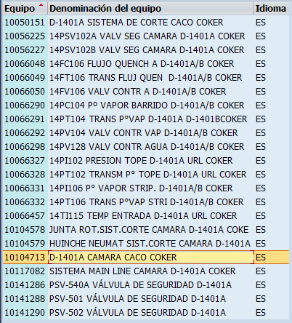
MP: D-1401A LIMPIEZA FILTROS TRAMPAS | BEEMECA1 | 2 | 4 | CC06
Mant Paro Acumulador | BEEARE1 | 2 | 48 | CC07
Inspección e informe técnico | BINSPEC | 1 | 4 | CC07
MANT.SIST.CORTE Y HUINCHES CAMARA B | BMECEXT1 | 2 | 2 | CC06
MP: D-1401B LIMPIEZA DE FILTROS TRAMPA V | BEEMECA1 | 2 | 4 | CC06
Mant Paro Acumulador | BEEARE1 | 2 | 48 | CC07
Inspección e informe técnico | BINSPEC | 1 | 4 | CC07
Inspeccion quincenal sistema lubricacion | BMECLUBX | 1 | 2 | CC06
Revisar estado de flexibles hidraulicos REALIZAR INSPECCION VISUAL UNIDAD | BMECLUBX BMECARE1 1M | 1 2 | 1 0,5 | CC06
Cambiar flexibles hidraulicos | BMECARE1 2A | 2 | 4 8 | CC01
...

Consideraciones
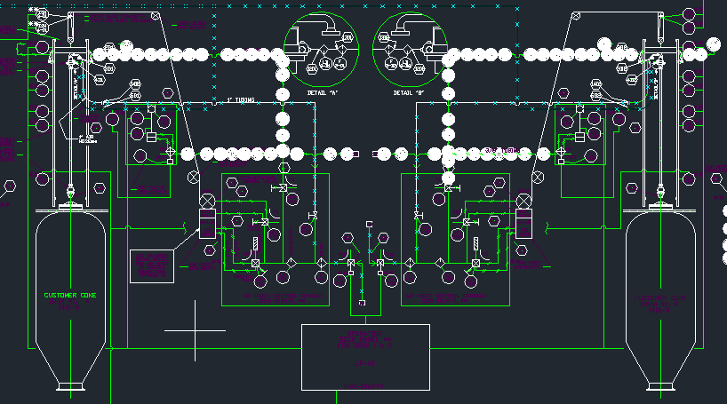
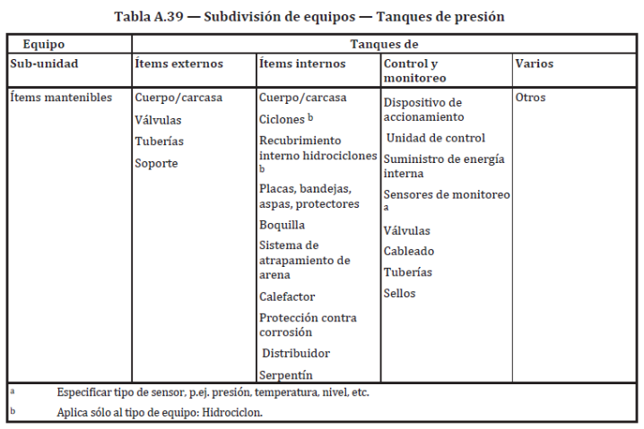
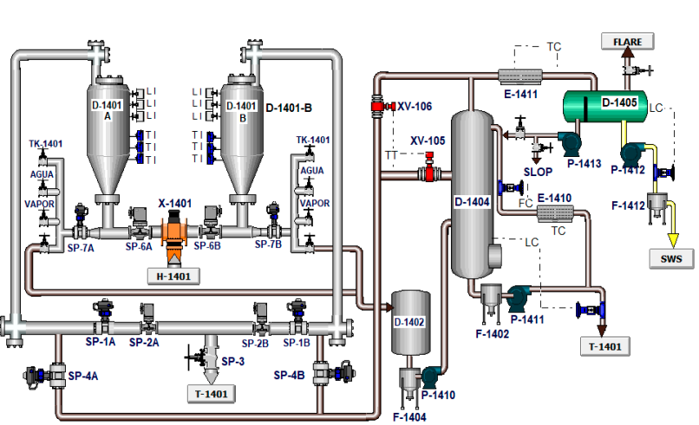
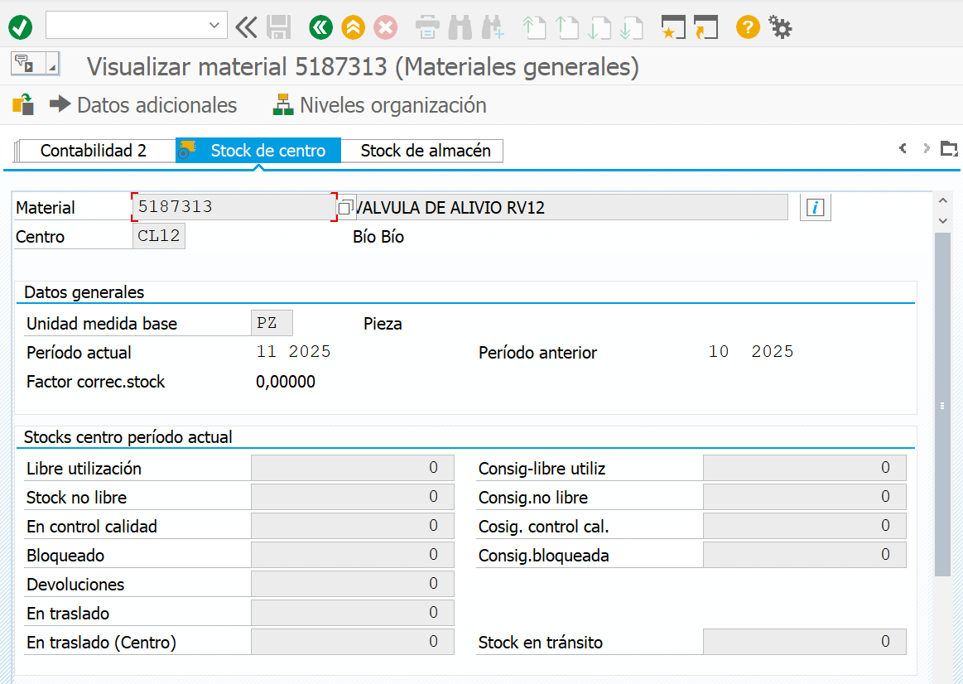
Consideraciones
1 | Límite de batería de cada cámara será desde las válvulas SP7A/B hasta la válvula SP3, incluido el sistema de corte. |  | Consultas : A qué se refiere el término "anti espumas" y "nivel determinado en cm" INFERIOR TOBOGANES DE DESCARGA ES IMPORTANTE PORQUE SI EL TBOGAN SE ROMPLE NO PODEMOS DESCARGAR EL COQUE (BOQUILLA 8, SISTEMA DE SEGURIDAD) PORQUE SE INCUIRAN LAS PSV QUE ESTAN CONECTADAS A LA BOQUILLA 8
2 | Considerar eliminar equipo 10104713 (Main line) desde SAP debido a que se encuentra fuera de servicio y fue reemplazado por válvula X-1401
3 | Consultar a DPM por X-1401 que se encuentra duplicada en SAP (equipo 10050150, Valv switch tres vias manual; equipo 10105288 Valv switch tres vias motorizada
4 | Para la actividad INSPECCIONAR VISUALMENTE POR TAPA DE REGISTRO" considerar la frecuencia POR OPORTUNIDAD O EN DECOQUIFICADO DE HORNO debido a la duración de la actividad. (CAMARA DEBE ESTAR ABIERTA Y FRIA)
5 | Considerar como repuesto válvula RV12, fuelle metálico de caja reductora de X-1403A/B
6 | Confirmar pto responsabe de SP2A/B (en SAP esta BMECARE pero en PP las vio BEEARE)
7 | Para la unidad hidráuica se debe coordinar con operaciones la puesta en servicio de la bomba para realizar analisis de vibraciones
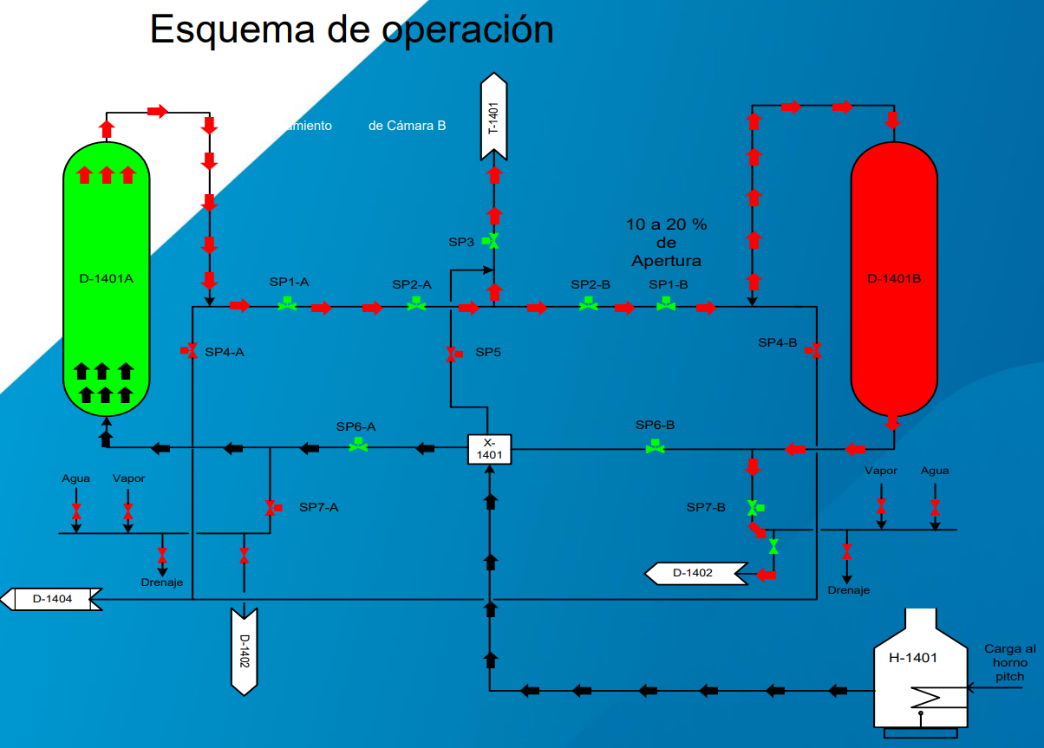 |  | 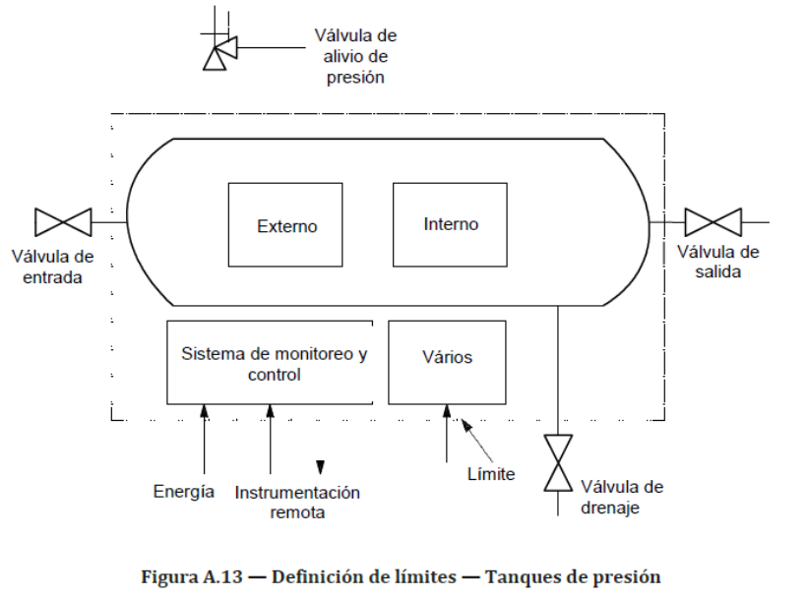

Hoja5
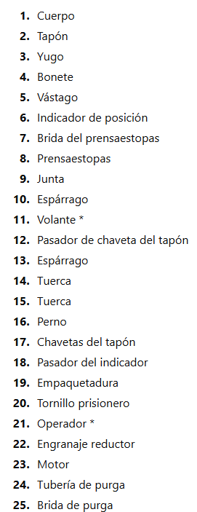
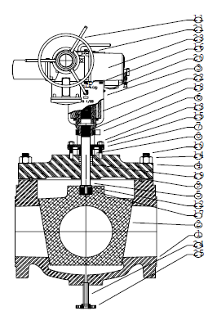

10104713
10055822
10142160
10142166
10142162
10142168
10056225
10056227
10141288
10141290
10141286
10141287
10141289
10141291
10050151
10104579
10104578
10055761
10055823
10105288
10142158
10142164

Estrategia
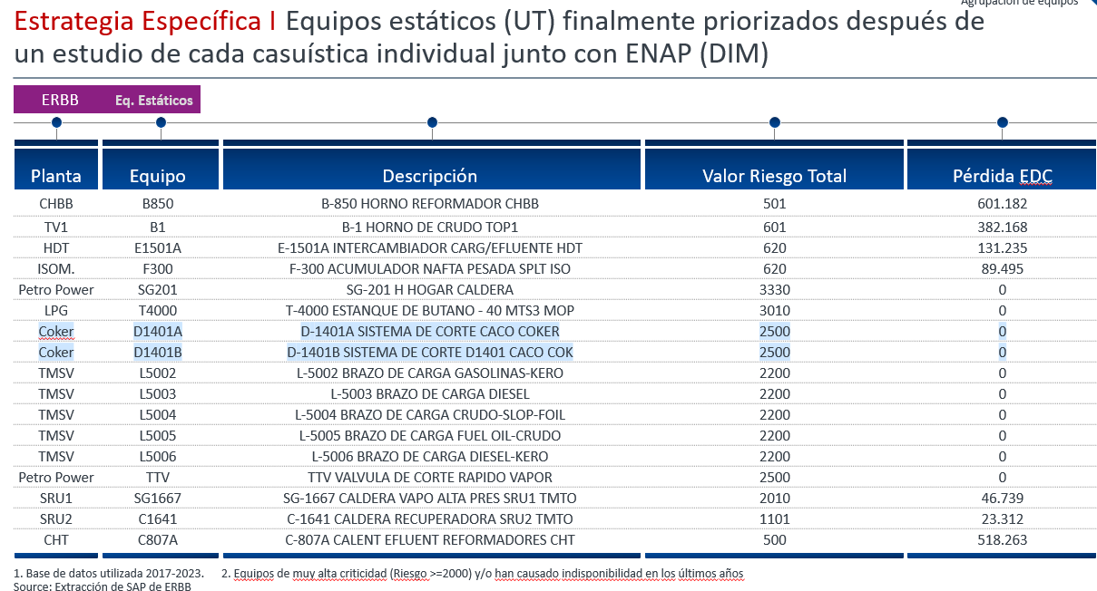

Graficos
 | Cantidad de Modos de Falla |  |  | Estrategia Actual v/s RCM |  |  |  |  |  |  |  | Sistema
 | MF en Sap antes RCM | MF post RCM |  | CBM |  | FTM |  | RTF |  | FFM |  | L-5001
 | 0 | 83 | 0 | Actual | RCM | Actual | RCM | Actual | RCM | Actual | RCM | L-5001
 |  |  |  | 25 | 36 | 3 | 17 | 64 | 19 | 0 | 0 | L-5001
 |  |  |  |  |  |  |  |  |  |  |  | L-5001
 |  |  |  |  |  |  |  |  |  |  |  | L-5001
 |  |  |  |  |  |  |  |  |  |  |  | L-5001
 |  |  |  |  |  |  |  |  |  |  |  | L-5001
 |  |  |  |  |  |  |  |  |  |  |  | L-5001
 |  |  |  |  |  |  |  |  |  |  |  | L-5001
 |  |  |  |  |  |  |  |  |  |  |  | L-5001
 |  |  |  |  |  |  |  |  |  |  |  | L-5001
 |  |  |  |  |  |  |  |  |  |  |  | L-5001
 |  |  |  |  |  |  |  |  |  |  |  | L-5001
 |  |  |  |  |  |  |  |  |  |  |  | L-5001
 |  |  |  |  |  |  |  |  |  |  |  | L-5001

RCM | Cantidad | %
Est Preventiva (CBM+FTM) | 53 | 60
Reactiva (RTF) | 35 | 39
ACTUAL | Cantidad | %
Est Preventiva (CBM+FTM) | 25 | 28
Reactiva (RTF) | 64 | 72
 | Listas de Tareas
 | Actual | RCM
Costos Estrategia Reactiva v/s Preventiva (10 MF priorizados por consecuencia (NPR)
 | 25 | 89

 | Actual Reactiva (RTF) | RCM preventiva (CBM)
 | 32000 | 1316

ACA
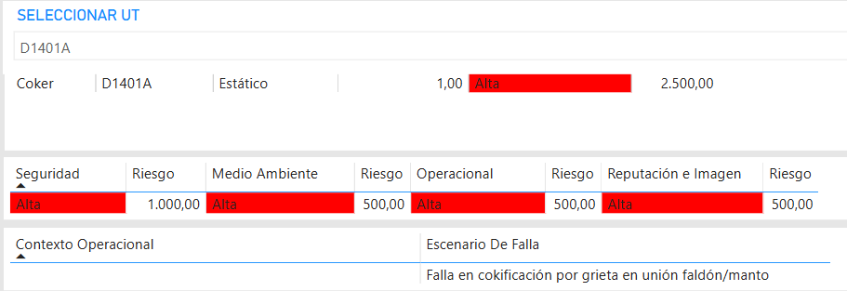

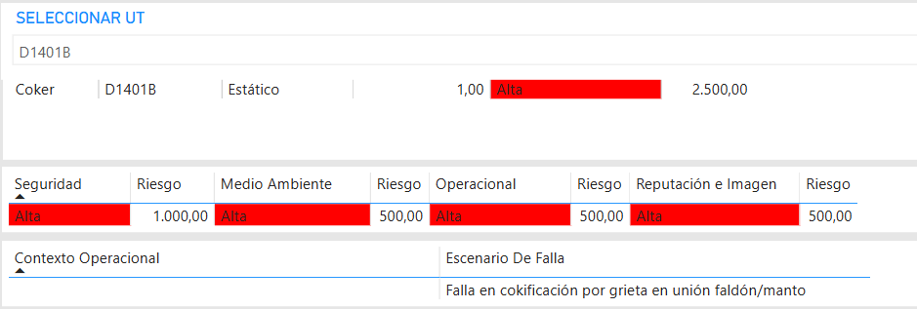

Registro de inspección
